Tra cứu
Project Name | WEBSITE TƯ VẤN VÀ QUẢN LÝ HỒ SƠ PHÁP LÝ TÍCH HỢP AI ĐỂ NÂNG CAO HIỆU QUẢ TRA CỨU
Module Code | Tra cứu
 | Hoàn thành | Lỗi | Chưa kiểm tra | Bị chặn | Tổng lần kiểm tra
Round 1 | 32 | 4 | 0 | 0 | 32
Round 2 | 20 | 4 | 0 | 0 | 20

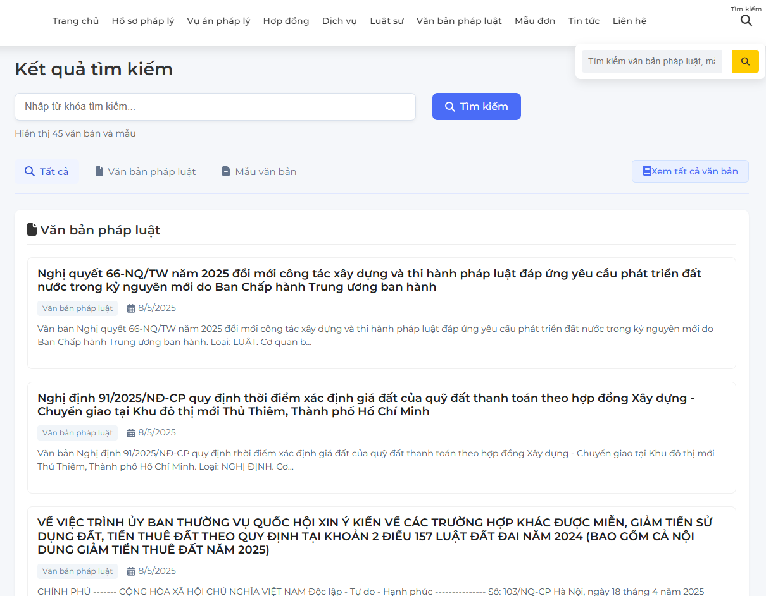

Test Case ID | Mô tả | Quy trình | Kết quả mong đợi | Kết quả thực tế | Kết quả |  |  |  |  |  | Chú thích
 |  |  |  |  | Vòng 1 |  |  | Vòng 2
 |  |  |  |  | Trạng thái | Ngày kiểm tra | Người kiểm tra | Trạng thái | Ngày kiểm tra | Người kiểm tra
GUI_SHOW tra cứu
GUI_TC_01 | [tìm kiếm] IconButton |  | Text: bkack Status: Enable | Text: bkack Status: Enable | PASS | 2025-05-07 | Quân
GUI_TC_02 | [tài khoản] avatar |  | Text: Black Background: Yellow Status: Enable | Text: Black Background: Yellow Status: Enable | PASS | 2025-05-07 | Quân
GUI_TC_03 | [kết quả tìm kiếm] heading |  | Text: bkack Status: Enable | Text: bkack Status: Enable | PASS | 2025-05-07 | Quân
GUI_TC_04 | [Nhập từ khóa tìm kiếm] input |  | Text: bkack Status: Enable | Text: bkack Status: Enable | PASS | 2025-05-07 | Quân
GUI_TC_05 | [Tìm kiếm] Button |  | Text: white Background: Blue Status: Enable | Text: white Background: Blue Status: Enable | PASS | 2025-05-07 | Quân
GUI_TC_06 | [Tất cả] Tab |  | Text: bkack Status: Enable | Text: bkack Status: Enable | PASS | 2025-05-07 | Quân
GUI_TC_07 | [Văn bản pháp luật] Tab |  | Text: bkack Status: Enable | Text: bkack Status: Enable | PASS | 2025-05-07 | Quân
GUI_TC_08 | [Mẫu văn bản] Tab |  | Text: bkack Status: Enable | Text: bkack Status: Enable | PASS | 2025-05-07 | Quân
GUI_TC_09 | [Xem tất cả văn bản] Button |  | Text: Blue Background:Transparent Status: Enable | Text: Blue Background:Transparent Status: Enable | PASS | 2025-05-07 | Quân
GUI_TC_10 | [Nghị quyết 66-NQ..] listItem |  | Text: bkack Status: Enable | Text: bkack Status: Enable | PASS | 2025-05-07 | Quân
GUI_TC_11 | [Chat với AI] IconButton |  | Icon: robot Background:Blue | Icon: robot Background:Blue | PASS | 2025-05-07 | Quân
GUI_TC_12 | [Chat với Người ] IconButton |  | Icon: user background:Green | Icon: user background:Green | PASS | 2025-05-07 | Quân
FUNCTION_SHOW tra cứu
TC01 | Tìm kiếm theo số hiệu văn bản | Nhập “24/2022/NĐ-CP” vào ô tìm kiếm | Hiển thị đúng văn bản Nghị định 24/2022/NĐ-CP | Hiển thị đúng văn bản Nghị định 24/2022/NĐ-CP | PASS | 2025-05-07 | Quân | PASS | 2025-05-09 | Quân
TC02 | Tìm kiếm theo tên văn bản đầy đủ | Nhập “Luật Doanh nghiệp năm 2020” | Hiển thị đúng văn bản tương ứng | Hiển thị đúng văn bản tương ứng | PASS | 2025-05-07 | Quân | PASS | 2025-05-09 | Quân
TC03 | Tìm kiếm với từ khóa viết thường | Nhập “luật đất đai” | Hệ thống vẫn hiển thị kết quả chính xác | Hệ thống vẫn hiển thị kết quả chính xác | PASS | 2025-05-07 | Quân | PASS | 2025-05-09 | Quân
TC04 | Tìm kiếm theo từ khóa rút gọn | Nhập “thuế TNCN” | Gợi ý đúng văn bản liên quan đến thuế thu nhập cá nhân | Gợi ý đúng văn bản liên quan đến thuế thu nhập cá nhân | PASS | 2025-05-07 | Quân | PASS | 2025-05-09 | Quân
TC05 | Tìm kiếm không dấu | Nhập “luat dau tu cong” | Hệ thống vẫn trả kết quả phù hợp | Hệ thống vẫn trả kết quả phù hợp | PASS | 2025-05-07 | Quân | PASS | 2025-05-09 | Quân
TC06 | Tìm kiếm văn bản theo năm | Nhập “2023” | Trả về tất cả văn bản ban hành chứa năm 2023 | Trả về tất cả văn bản ban hành chứa năm 2023 | PASS | 2025-05-07 | Quân | PASS | 2025-05-09 | Quân
TC07 | Tìm kiếm văn bản đã bị thay thế | Nhập “Luật Giá 2012” | Hệ thống hiển thị văn bản và ghi chú đã hết hiệu lực | Hiển thị "Không tìm thấy kết quả phù hợp" | FAIL | 2025-05-07 | Quân | FAIL | 2025-05-09 | Quân
TC08 | Tìm kiếm văn bản tiếng Anh | Nhập “Enterprise Law” | Hệ thống tìm được Luật Doanh nghiệp nếu có bản dịch | Hệ thống không hỗ trợ dịch | FAIL | 2025-05-07 | Quân | FAIL | 2025-05-09 | Quân
TC09 | Tìm kiếm với từ khóa không tồn tại | Nhập “luật về người ngoài hành tinh” | Hiển thị thông báo “Không tìm thấy kết quả” | Trả về nội dung không liên quan | FAIL | 2025-05-07 | Quân | FAIL | 2025-05-09 | Quân
TC10 | Tìm kiếm từ khóa có ký tự đặc biệt | Nhập “@@@!!!” | Hệ thống xử lý lỗi và không bị crash | Hệ thống xử lý lỗi và không bị crash | PASS | 2025-05-07 | Quân | PASS | 2025-05-09 | Quân
TC11 | Tìm kiếm với chuỗi rỗng | Nhấn Tìm kiếm mà không nhập dữ liệu | Hệ thống yêu cầu nhập từ khóa | Hệ thống vẫn cho ra kết quả tìm kiếm | FAIL | 2025-05-07 | Quân | FAIL | 2025-05-09 | Quân
TC12 | Tìm kiếm theo loại văn bản | Chọn “Nghị định” và nhấn Tìm kiếm | Hiển thị danh sách các nghị định | Hiển thị danh sách các nghị định | PASS | 2025-05-07 | Quân | PASS | 2025-05-09 | Quân
TC13 | Tìm kiếm kết hợp nhiều điều kiện | Nhập “Luật đất đai 2013” + chọn “Còn hiệu lực” | Trả về đúng văn bản còn hiệu lực | Trả về đúng văn bản còn hiệu lực | PASS | 2025-05-07 | Quân | PASS | 2025-05-09 | Quân
TC14 | Tìm kiếm từ khóa quá dài (>255 ký tự) | Nhập chuỗi ký tự dài | Hiển thị "Không tìm thấy kết quả phù hợp" | Hiển thị "Không tìm thấy kết quả phù hợp" | PASS | 2025-05-07 | Quân | PASS | 2025-05-09 | Quân
TC15 | Tìm kiếm văn bản bị lỗi chính tả nhẹ | Nhập “luat doang nghiep” | Gợi ý đúng “luật doanh nghiệp” | Gợi ý đúng “luật doanh nghiệp” | PASS | 2025-05-07 | Quân | PASS | 2025-05-09 | Quân
TC16 | Tìm kiếm văn bản và lọc theo cơ quan ban hành | Chọn Bộ Tài chính | Hiển thị văn bản do Bộ Tài chính ban hành | Hiển thị văn bản do Bộ Tài chính ban hành | PASS | 2025-05-07 | Quân | PASS | 2025-05-09 | Quân
TC17 | Tìm kiếm theo ngày ban hành | Chọn ngày ban hành là “01/01/2023” | Hiển thị văn bản tương ứng | Hiển thị văn bản tương ứng | PASS | 2025-05-07 | Quân | PASS | 2025-05-09 | Quân
TC18 | Tìm kiếm văn bản có liên quan đến chủ đề cụ thể | Nhập “chuyển nhượng đất” | Hiển thị các văn bản luật liên quan đến chuyển nhượng đất | Hiển thị các văn bản luật liên quan đến chuyển nhượng đất | PASS | 2025-05-07 | Quân | PASS | 2025-05-09 | Quân
TC19 | Tìm kiếm bằng giọng nói (nếu có) | Dùng mic nhập “luật hôn nhân gia đình” | Hệ thống nhận diện và tìm đúng văn bản | Hệ thống nhận diện và tìm đúng văn bản | PASS | 2025-05-07 | Quân | PASS | 2025-05-09 | Quân
TC20 | Tìm kiếm liên tục 5 lần với từ khóa khác nhau | Nhập các từ khóa khác nhau nhanh liên tiếp | Hệ thống vẫn hoạt động ổn định, không bị treo | Hệ thống vẫn hoạt động ổn định, không bị treo | PASS | 2025-05-07 | Quân | PASS | 2025-05-09 | Quân

Xem chi tiết văn bản pháp luật
Project Name | WEBSITE TƯ VẤN VÀ QUẢN LÝ HỒ SƠ PHÁP LÝ TÍCH HỢP AI ĐỂ NÂNG CAO HIỆU QUẢ TRA CỨU
Module Code | Xem chi tiết văn bản pháp luật
 | Hoàn thành | Lỗi | Chưa kiểm tra | Bị chặn | Tổng lần kiểm tra
Round 1 | 43 | 1 | 0 | 0 | 43
Round 2 | 18 | 1 | 0 | 0 | 18
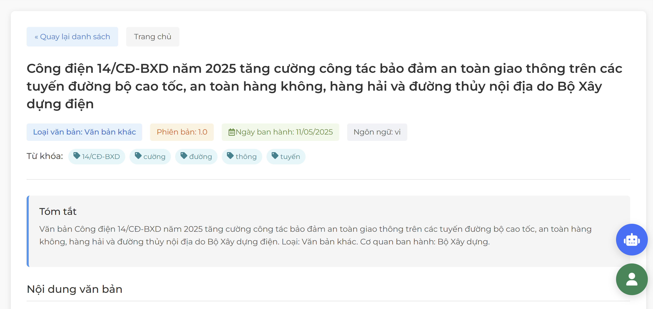
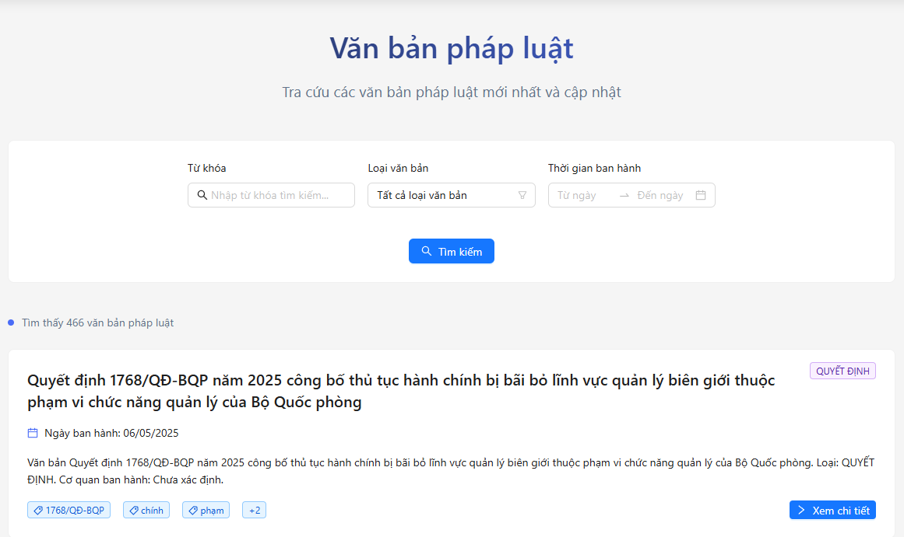

Test Case ID | Mô tả | Quy trình | Kết quả mong đợi | Kết quả thực tế | Kết quả |  |  |  |  |  | Chú thích
 |  |  |  |  | Vòng 1 |  |  | Vòng 2
 |  |  |  |  | Trạng thái | Ngày kiểm tra | Người kiểm tra | Trạng thái | Ngày kiểm tra | Người kiểm tra
GUI_SHOW xem chi tiết văn bản pháp luật
GUI_XCTVB01 | [Quay lại danh sách] Button |  | Text: Blue Background:light Blue Status: Enable | Text: Blue Background:light Blue Status: Enable | PASS | 2025-05-07 | Qúy
GUI_XCTVB02 | [Trang chủ] Button |  | Text: Black Background:Grey Status: Enable | Text: Black Background:Light grey Status: Enable | PASS | 2025-05-07 | Qúy
GUI_XCTVB03 | [Công điện 14/CD..] Heading |  | Text: Black Status: Enable | Text: Black Status: Enable | PASS | 2025-05-07 | Qúy
GUI_XCTVB04 | [Loại văn bản: Văn bản khác] Text |  | Text: Blue Status: Enable | Text: Blue Background:Light blue Status: Enable | PASS | 2025-05-07 | Qúy
GUI_XCTVB05 | [Phiên bản: 1.0] Text |  | Text: Red Status: Enable | Text: Red Background:light orange Status: Enable | PASS | 2025-05-07 | Qúy
GUI_XCTVB06 | [Ngày ban hành: 11/5/2025] Text |  | Text: Green Status: Enable | Text: Green Background:light green Status: Enable | PASS | 2025-05-07 | Qúy
GUI_XCTVB07 | [Ngôn ngữ: vi] Text |  | Text: black Status: Enable | Text: Green Background:light grey Status: Enable | PASS | 2025-05-07 | Qúy
GUI_XCTVB08 | [Từ khóa] Text |  | Text: Black Status: Enable | Text: Black Status: Enable | PASS | 2025-05-07 | Qúy
GUI_XCTVB09 | [14/CD-BXD] Text Tag |  | Text: Blue Background: Light Blue Status: Enable | Text: Blue Background: Light Blue Status: Enable | PASS | 2025-05-07 | Qúy
GUI_XCTVB10 | [Cường] Text Tag |  | Text: Blue Background: Light Blue Status: Enable | Text: Blue Background: Light Blue Status: Enable | PASS | 2025-05-07 | Qúy
GUI_XCTVB11 | [Đường] Text Tag |  | Text: Blue Background: Light Blue Status: Enable | Text: Blue Background: Light Blue Status: Enable | PASS | 2025-05-07 | Qúy
GUI_XCTVB12 | [Thông] Text Tag |  | Text: Blue Background: Light Blue Status: Enable | Text: Blue Background: Light Blue Status: Enable | PASS | 2025-05-07 | Qúy
GUI_XCTVB13 | [Tuyến] Text Tag |  | Text: Blue Background: Light Blue Status: Enable | Text: Blue Background: Light Blue Status: Enable | PASS | 2025-05-07 | Qúy
GUI_XCTVB14 | [Tóm tắt] Heading |  | Text: black Status: Enable | Text: black Status: Enable | PASS | 2025-05-07 | Qúy
GUI_XCTVB15 | [Văn bản Công điện ...] Text |  | Text: black Status: Enable | Text: black Status: Enable | PASS | 2025-05-07 | Qúy
GUI_XCTVB16 | [Nội dung văn bản] Heading |  | Text: black Status: Enable | Text: black Status: Enable | PASS | 2025-05-07 | Qúy
GUI_XCTVB17 | [Nội dung] Text |  | Text: black Status: Enable | Text: black Status: Enable | PASS | 2025-05-07 | Qúy
GUI_XCTVB18 | [In văn bản] Button |  | Text: Blue Status: Enable | Text: Blue Background: light grey Status: Enable | PASS | 2025-05-07 | Qúy
GUI_XCTVB19 | [Tải xuống] Button |  | Text:green Status: Enable | Text:green Background: light green Status: Enable | PASS | 2025-05-07 | Qúy
GUI_XCTVB20 | [Chia sẻ] Button |  | Text:Blue Status: Enable | Text:Blue Background: light blue Status: Enable | PASS | 2025-05-07 | Qúy
GUI_XCTVB21 | [So sánh] Button |  | Text:Blue Status: Enable | Text:Blue Background: light green Status: Enable | PASS | 2025-05-07 | Qúy
GUI_XCTVB22 | [Nghiên cứu] Button |  | Text:white Status: Enable | Text:white Background: Blue Status: Enable | PASS | 2025-05-07 | Qúy
GUI_XCTVB23 | [yêu thích] Button |  | Text: yellow Status: Enable | Text: yellow Background: Light yellow Status: Enable | PASS | 2025-05-07 | Qúy
GUI_XCTVB24 | [Đánh dầu] Button |  | Text:Blue Status: Enable | Text:Blue Background: Light blue Status: Enable | PASS | 2025-05-07 | Qúy
FUNCTION_SHOW xem chi tiết văn bản pháp luật
FUNC_XCTVB01 | Xem chi tiết văn bản với từ khóa hợp lệ | 1. Đăng nhập vào hệ thống 2. Truy cập mục "Văn bản pháp luật" 3. Nhập "Quyết định" vào "Từ khóa" 4. Nhấn "Tìm kiếm" 5. Nhấp vào "Xem chi tiết" của văn bản đầu tiên (ví dụ: Quyết định 1266/QĐ-BNNMT) | Hiển thị chi tiết văn bản: Tiêu đề, Ngày ban hành (06/05/2025), Tóm tắt, Nội dung đầy đủ | Hiển thị chi tiết văn bản: Tiêu đề, Ngày ban hành (06/05/2025), Tóm tắt, Nội dung đầy đủ | PASS | 2025-05-07 | Qúy | PASS | 2025-05-09 | Qúy
FUNC_XCTVB02 | Xem chi tiết văn bản với loại văn bản cụ thể | 1. Đăng nhập vào hệ thống 2. Truy cập mục "Văn bản pháp luật" 3. Chọn "Quyết định" trong "Loại văn bản"4. Nhấn "Tìm kiếm"\n5. Nhấp vào "Xem chi tiết" của văn bản đầu tiên | Hiển thị chi tiết văn bản thuộc loại "Quyết định" với thông tin đầy đủ | Hiển thị chi tiết văn bản thuộc loại "Quyết định" với thông tin đầy đủ | PASS | 2025-05-07 | Qúy | PASS | 2025-05-09 | Qúy
FUNC_XCTVB03 | Xem chi tiết văn bản trong khoảng thời gian hợp lệ | 1. Đăng nhập vào hệ thống 2. Truy cập mục "Văn bản pháp luật" 3. Nhập "01/01/2025" vào "Từ ngày" 4. Nhập "31/12/2025" vào "Đến ngày" 5. Nhấn "Tìm kiếm" 6. Nhấp vào "Xem chi tiết" của văn bản đầu tiên | Hiển thị chi tiết văn bản ban hành trong khoảng 01/01/2025 - 31/12/2025 | Hiển thị chi tiết văn bản ban hành trong khoảng 01/01/2025 - 31/12/2025 | PASS | 2025-05-07 | Qúy | PASS | 2025-05-09 | Qúy
FUNC_XCTVB04 | Xem chi tiết văn bản khi không nhập từ khóa | 1. Đăng nhập vào hệ thống 2. Truy cập mục "Văn bản pháp luật" 3. Để trống "Từ khóa" 4. Nhấn "Tìm kiếm" 5. Nhấp vào "Xem chi tiết" của văn bản đầu tiên | Hiển thị chi tiết văn bản đầu tiên trong danh sách toàn bộ văn bản | Hiển thị chi tiết văn bản đầu tiên trong danh sách toàn bộ văn bản | PASS | 2025-05-07 | Qúy | PASS | 2025-05-09 | Qúy
FUNC_XCTVB05 | Xem chi tiết văn bản khi không chọn loại văn bản | 1. Đăng nhập vào hệ thống 2. Truy cập mục "Văn bản pháp luật" 3. Để trống "Loại văn bản" 4. Nhấn "Tìm kiếm" 5. Nhấp vào "Xem chi tiết" của văn bản đầu tiên | Hiển thị chi tiết văn bản đầu tiên trong danh sách không lọc theo loại | Hiển thị chi tiết văn bản đầu tiên trong danh sách không lọc theo loại | PASS | 2025-05-07 | Qúy | PASS | 2025-05-09 | Qúy
FUNC_XCTVB06 | Xem chi tiết văn bản khi không nhập thời gian | 1. Đăng nhập vào hệ thống 2. Truy cập mục "Văn bản pháp luật" 3. Để trống "Từ ngày" và "Đến ngày" 4. Nhấn "Tìm kiếm" 5. Nhấp vào "Xem chi tiết" của văn bản đầu tiên | Hiển thị chi tiết văn bản đầu tiên trong danh sách không lọc theo thời gian | Hiển thị chi tiết văn bản đầu tiên trong danh sách không lọc theo thời gian | PASS | 2025-05-07 | Qúy | PASS | 2025-05-09 | Qúy
FUNC_XCTVB07 | Xem chi tiết văn bản với từ khóa không tồn tại | 1. Đăng nhập vào hệ thống 2. Truy cập mục "Văn bản pháp luật" 3. Nhập "xyz123" vào "Từ khóa" 4. Nhấn "Tìm kiếm" 5. Kiểm tra kết quả | Hiển thị thông báo "Không tìm thấy văn bản phù hợp" hoặc danh sách trống | Hiển thị thông báo "Không tìm thấy văn bản phù hợp" hoặc danh sách trống | PASS | 2025-05-07 | Qúy | PASS | 2025-05-09 | Qúy
FUNC_XCTVB08 | Xem chi tiết văn bản với ngày không hợp lệ | 1. Đăng nhập vào hệ thống 2. Truy cập mục "Văn bản pháp luật" 3. Nhập "31/13/2025" vào "Từ ngày" 4. Nhấn "Tìm kiếm" 5. Kiểm tra kết quả | Hệ thống tự động sửa thành ngày hợp lệ hoặc xóa trắng ngày đã nhập không hợp lệ | Hệ thống tự động sửa thành ngày hợp lệ hoặc xóa trắng ngày đã nhập không hợp lệ | PASS | 2025-05-07 | Qúy | PASS | 2025-05-09 | Qúy
FUNC_XCTVB09 | Xem chi tiết văn bản khi "Đến ngày" trước "Từ ngày" | 1. Đăng nhập vào hệ thống 2. Truy cập mục "Văn bản pháp luật" 3. Nhập "01/01/2026" vào "Từ ngày" 4. Nhập "01/01/2025" vào "Đến ngày" 5. Nhấn "Tìm kiếm" 6. Kiểm tra kết quả | Hệ thống tự động điều chỉnh ngày cho hợp lệ | Hệ thống tự động điều chỉnh ngày cho hợp lệ | PASS | 2025-05-07 | Qúy | PASS | 2025-05-09 | Qúy
FUNC_XCTVB10 | Xem chi tiết văn bản khi mất kết nối mạng | 1. Đăng nhập vào hệ thống 2. Truy cập mục "Văn bản pháp luật" 3. Ngắt kết nối mạng 4. Nhấn "Tìm kiếm" 5. Nhấp vào "Xem chi tiết" của văn bản đầu tiên (nếu có) | Hiển thị thông báo "Không có kết nối mạng" hoặc không tải được chi tiết | Hiển thị thông báo "Không có kết nối mạng" hoặc không tải được chi tiết | PASS | 2025-05-07 | Qúy | PASS | 2025-05-09 | Qúy
FUNC_XCTVB11 | Xem chi tiết văn bản với nhiều từ khóa | 1. Đăng nhập vào hệ thống 2. Truy cập mục "Văn bản pháp luật" 3. Nhập "Quyết định BNNMT" vào "Từ khóa" 4. Nhấn "Tìm kiếm" 5. Nhấp vào "Xem chi tiết" của văn bản đầu tiên | Hiển thị chi tiết văn bản chứa cả "Quyết định" và "BNNMT" | Hiển thị chi tiết văn bản chứa cả "Quyết định" và "BNNMT" | PASS | 2025-05-07 | Qúy | PASS | 2025-05-09 | Qúy
FUNC_XCTVB12 | Xem chi tiết văn bản với loại văn bản không hợp lệ | 1. Đăng nhập vào hệ thống 2. Truy cập mục "Văn bản pháp luật" 3. Chọn một giá trị không hợp lệ trong "Loại văn bản" (nếu có tùy chọn khác) 4. Nhấn "Tìm kiếm" 5. Nhấp vào "Xem chi tiết" | Hiển thị thông báo lỗi hoặc không hiển thị văn bản nào | Không hiển thị văn bản nào | PASS | 2025-05-07 | Qúy | PASS | 2025-05-09 | Qúy
FUNC_XCTVB13 | Xem chi tiết văn bản khi danh sách trống | 1. Đăng nhập vào hệ thống 2. Truy cập mục "Văn bản pháp luật" 3. Nhập "xyz123" vào "Từ khóa" 4. Nhấn "Tìm kiếm 5. Nhấp vào "Xem chi tiết" (nếu có nút) | Hiển thị thông báo "Không có văn bản để xem chi tiết" | Không hiển thị văn bản nào | PASS | 2025-05-07 | Qúy | PASS | 2025-05-09 | Qúy
FUNC_XCTVB14 | Kiểm tra nút "Quay lại danh sách" sau khi xem chi tiết | 1. Đăng nhập vào hệ thống\n2. Truy cập mục "Văn bản pháp luật"\n3. Nhấn "Tìm kiếm"\n4. Nhấp vào "Xem chi tiết" của văn bản đầu tiên\n5. Nhấp vào "Quay lại danh sách" | Hệ thống quay lại trang danh sách văn bản ban đầu | Hệ thống quay lại trang danh sách văn bản ban đầu | PASS | 2025-05-07 | Qúy | PASS | 2025-05-09 | Qúy
FUNC_XCTVB15 | Xem chi tiết văn bản với ký tự đặc biệt trong từ khóa | 1. Đăng nhập vào hệ thống 2. Truy cập mục "Văn bản pháp luật" 3. Nhập "Quyết định#@!" vào "Từ khóa" 4. Nhấn "Tìm kiếm" 5. Nhấp vào "Xem chi tiết" của văn bản đầu tiên (nếu có) | Hiển thị thông báo lỗi hoặc bỏ qua ký tự đặc biệt và tìm văn bản phù hợp | Không hiển thị văn bản nào | PASS | 2025-05-07 | Qúy | PASS | 2025-05-09 | Qúy
FUNC_XCTVB16 | Xem chi tiết văn bản với thời gian quá khứ | 1. Đăng nhập vào hệ thống 2. Truy cập mục "Văn bản pháp luật" 3. Nhập "01/01/2020" vào "Từ ngày" 4. Nhập "31/12/2020" vào "Đến ngày" 5. Nhấn "Tìm kiếm" 6. Nhấp vào "Xem chi tiết" của văn bản đầu tiên | Hiển thị chi tiết văn bản ban hành trong khoảng 2020 (nếu có) | Hiển thị chi tiết văn bản ban hành trong khoảng 2020 | PASS | 2025-05-07 | Qúy | PASS | 2025-05-09 | Qúy
FUNC_XCTVB17 | Xem chi tiết văn bản với thời gian tương lai | 1. Đăng nhập vào hệ thống 2. Truy cập mục "Văn bản pháp luật" 3. Nhập "01/01/2030" vào "Từ ngày" 4. Nhập "31/12/2030" vào "Đến ngày" 5. Nhấn "Tìm kiếm" 6. Nhấp vào "Xem chi tiết" của văn bản đầu tiên | Hiển thị thông báo "Không có văn bản trong tương lai" hoặc danh sách trống | Hiển thị thông báo "Không có văn bản trong tương lai" hoặc danh sách trống | PASS | 2025-05-07 | Qúy | PASS | 2025-05-09 | Qúy
FUNC_XCTVB18 | Xem chi tiết văn bản khi nhập ngày không đầy đủ | 1. Đăng nhập vào hệ thống 2. Truy cập mục "Văn bản pháp luật" 3. Nhập "01/2025" vào "Từ ngày" 4. Nhấn "Tìm kiếm" 5. Nhấp vào "Xem chi tiết" của văn bản đầu tiên | Hiển thị thông báo "Định dạng ngày không hợp lệ" hoặc tự động sửa thành ngày hợp lệ | Hiển thị thông báo "Định dạng ngày không hợp lệ" hoặc tự động sửa thành ngày hợp lệ | PASS | 2025-05-07 | Qúy | PASS | 2025-05-09 | Qúy
FUNC_XCTVB19 | Xem chi tiết văn bản khi tài khoản chưa đăng nhập | 1. Truy cập mục "Văn bản pháp luật" mà không đăng nhập 2. Nhấn "Tìm kiếm" 3. Nhấp vào "Xem chi tiết" của văn bản đầu tiên (nếu có) | Hiển thị thông báo "Vui lòng đăng nhập để xem chi tiết" hoặc chuyển hướng về trang đăng nhập | Hiển thị thông báo "Vui lòng đăng nhập để xem chi tiết" hoặc chuyển hướng về trang đăng nhập | PASS | 2025-05-07 | Qúy | PASS | 2025-05-09 | Qúy

Quản lý hồ sơ pháp lý
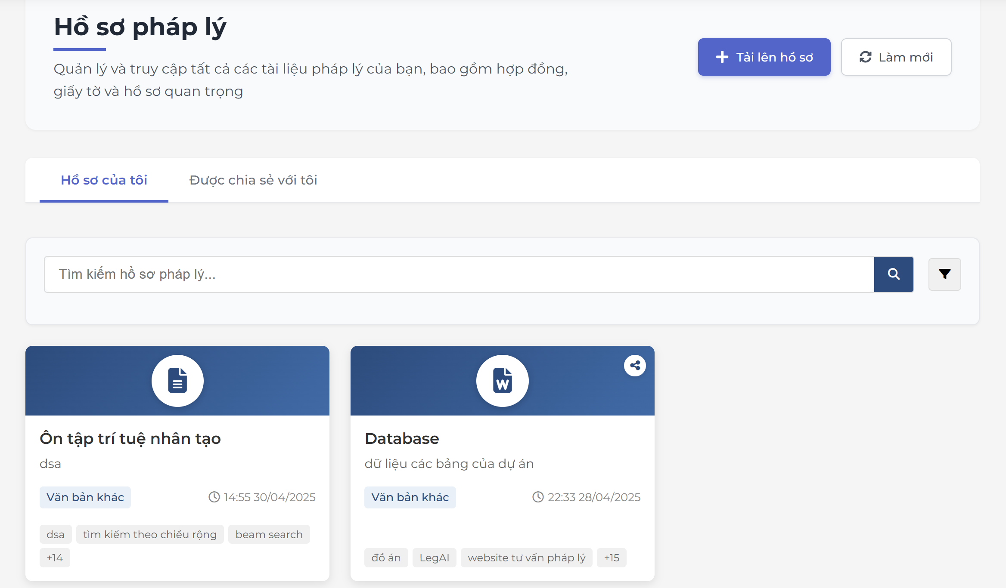
Project Name | WEBSITE TƯ VẤN VÀ QUẢN LÝ HỒ SƠ PHÁP LÝ TÍCH HỢP AI ĐỂ NÂNG CAO HIỆU QUẢ TRA CỨU
Module Code | Quản lý hồ sơ pháp lý
 | Hoàn thành | Lỗi | Chưa kiểm tra | Bị chặn | Tổng lần kiểm tra
Round 1 | 33 | 2 | 0 | 0 | 33
Round 2 | 18 | 0 | 0 | 0 | 18

Test Case ID | Mô tả | Quy trình | Kết quả mong đợi | Kết quả thực tế | Kết quả |  |  |  |  |  | Chú thích
 |  |  |  |  | Vòng 1 |  |  | Vòng 2
 |  |  |  |  | Trạng thái | Ngày kiểm tra | Người kiểm tra | Trạng thái | Ngày kiểm tra | Người kiểm tra
GUI_SHOW quản lý hồ sơ pháp lý
GUI_TCQLHS01 | [Hồ sơ pháp lý] Heading |  | Text: black Status: Enable | Text: black Status: Enable | PASS | 2025-05-07 | Phương
GUI_TCQLHS02 | [Quản lý và truy cập ..] Text |  | Text: black Status: Enable | Text: black Status: Enable | PASS | 2025-05-07 | Phương
GUI_TCQLHS03 | [Tải lên hồ sơ] Button |  | Text: white Background: Blue Status: Enable | Text: white Background: Blue Status: Enable | PASS | 2025-05-07 | Phương
GUI_TCQLHS04 | [Làm mới] Button |  | Text: black Background:Transparent Status: Enable | Text: black Background:Transparent Status: Enable | PASS | 2025-05-07 | Phương
GUI_TCQLHS05 | [Hồ sơ của tôi] Tab |  | Text: Black Select: Blue Status: Enable | Text: Black Select: Blue Status: Enable | PASS | 2025-05-07 | Phương
GUI_TCQLHS06 | [Dựng chia sẻ với tôi] Tab |  | Text: Black Select: Blue Status: Enable | Text: Black Select: Blue Status: Enable | PASS | 2025-05-07 | Phương
GUI_TCQLHS07 | [Tìm kiếm hồ sơ lý...] Input |  | Text: black Status: Enable | Text: black Status: Enable | PASS | 2025-05-07 | Phương
GUI_TCQLHS08 | [Tìm kiếm] IconButton |  | Icon: white Background: blue | Icon: white Background: blue | PASS | 2025-05-07 | Phương
GUI_TCQLHS09 | [Bộ lọc] Dropdown |  | Icon: black Background: Grey | Icon: black Background: Light grey | PASS | 2025-05-07 | Phương
GUI_TCQLHS10 | [Ổn tập trí tuệ nhân tạo ] Card |  | Icon : white Background;Head:blue;Body:white Text black | Icon : white Background;Head:blue;Body:white Text black | PASS | 2025-05-07 | Phương
GUI_TCQLHS11 | [xem] IconButton |  | Color: Black | Color: Black | PASS | 2025-05-07 | Phương
GUI_TCQLHS12 | [tải xuống] Iconbutton |  | Color: Black | Color: Black | PASS | 2025-05-07 | Phương
GUI_TCQLHS13 | [xóa] Iconbutton |  | Color: Black | Color: Black | PASS | 2025-05-07 | Phương
GUI_TCQLHS14 | [chia sẽ] IconButton |  | Color: Black | Color: Black | PASS | 2025-05-07 | Phương
GUI_TCQLHS15 | [phân tích AI] Iconbutton |  | Color: Blue | Color: Blue | PASS | 2025-05-07 | Phương
FUNCTION_SHOW quản lý hồ sơ pháp lý
TC01 | Xem danh sách hồ sơ | Truy cập màn hình "Quản lý hồ sơ pháp lý" | Hiển thị danh sách hồ sơ đầy đủ | Hiển thị danh sách hồ sơ đầy đủ | PASS | 2025-05-07 | Phương | PASS | 2025-05-09 | Phương
TC02 | Tìm kiếm hồ sơ theo tiêu đề chính xác | Nhập “Database” vào ô tìm kiếm | Hiển thị đúng hồ sơ có tiêu đề “Database” | Hiển thị đúng hồ sơ có tiêu đề “Database” | PASS | 2025-05-07 | Phương | PASS | 2025-05-09 | Phương
TC03 | Tìm kiếm không phân biệt hoa thường | Nhập “database” vào ô tìm kiếm | Vẫn hiển thị đúng hồ sơ “Database” | Vẫn hiển thị đúng hồ sơ “Database” | PASS | 2025-05-07 | Phương | PASS | 2025-05-09 | Phương
TC04 | Tìm kiếm hồ sơ không tồn tại | Nhập “Hồ sơ abcxyz” | Hiển thị “Không tìm thấy kết quả” | Hiển thị “Không tìm thấy kết quả” | PASS | 2025-05-07 | Phương | PASS | 2025-05-09 | Phương
TC05 | Tìm kiếm hồ sơ theo nội dung rỗng | Nhấn tìm kiếm mà không nhập từ khóa | Hiển thị toàn bộ danh sách hồ sơ | Hiển thị "Không có dữ liệu" | FAIL | 2025-05-07 | Phương | FAIL | 2025-05-09 | Phương
TC06 | Lọc hồ sơ theo danh mục | Chọn “Văn bản khác” | Hiển thị các hồ sơ thuộc danh mục đó | Hiển thị "Không có dữ liệu" | FAIL | 2025-05-07 | Phương | FAIL | 2025-05-09 | Phương
TC07 | Nhấn nút “+ Thêm hồ sơ” | Click vào nút “+ Thêm hồ sơ” | Mở form tạo hồ sơ mới | Mở form tạo hồ sơ mới | PASS | 2025-05-07 | Phương | PASS | 2025-05-09 | Phương
TC08 | Xem chi tiết hồ sơ | Nhấn nút 👁 trên dòng hồ sơ | Hiển thị chi tiết hồ sơ được chọn | Hiển thị chi tiết hồ sơ được chọn | PASS | 2025-05-07 | Phương | PASS | 2025-05-09 | Phương
TC09 | Chỉnh sửa hồ sơ | Nhấn nút ✏️ trên dòng hồ sơ | Mở form chỉnh sửa hồ sơ | Mở form chỉnh sửa hồ sơ | PASS | 2025-05-07 | Phương | PASS | 2025-05-09 | Phương
TC10 | Xoá hồ sơ | Nhấn nút 🗑 trên dòng hồ sơ và xác nhận | Hồ sơ bị xoá khỏi danh sách | Hồ sơ bị xoá khỏi danh sách | PASS | 2025-05-07 | Phương | PASS | 2025-05-09 | Phương
TC11 | Huỷ thao tác xoá hồ sơ | Nhấn nút 🗑 nhưng chọn “Huỷ” | Hồ sơ vẫn còn trong danh sách | Hồ sơ vẫn còn trong danh sách | PASS | 2025-05-07 | Phương | PASS | 2025-05-09 | Phương
TC12 | Tải hồ sơ xuống | Nhấn nút ⬇ trên dòng hồ sơ | Hệ thống tải xuống file PDF/Word tương ứng | Hệ thống tải xuống file PDF/Word tương ứng | PASS | 2025-05-07 | Phương | PASS | 2025-05-09 | Phương
TC13 | Xem phân trang hồ sơ | Nhấn nút trang kế tiếp nếu có nhiều hơn 10 hồ sơ | Hiển thị hồ sơ ở trang tiếp theo | Hiển thị hồ sơ ở trang tiếp theo | PASS | 2025-05-07 | Phương | PASS | 2025-05-09 | Phương
TC14 | Kiểm tra ngày tạo đúng định dạng | Kiểm tra cột “Ngày tạo” | Định dạng ngày là dd/MM/yyyy | Định dạng ngày là dd/MM/yyyy | PASS | 2025-05-07 | Phương | PASS | 2025-05-09 | Phương
TC15 | Kiểm tra hiển thị tên người dùng | Quan sát cột “Người dùng” | Hiển thị đúng tên tài khoản tạo hồ sơ | Hiển thị đúng tên tài khoản tạo hồ sơ | PASS | 2025-05-07 | Phương | PASS | 2025-05-09 | Phương
TC16 | Tìm kiếm theo tên người dùng | Nhập “Trần Kim Thịnh” | Hiển thị hồ sơ của người đó | Hiển thị hồ sơ của người đó | PASS | 2025-05-07 | Phương | PASS | 2025-05-09 | Phương
TC17 | Tạo hồ sơ với tiêu đề trùng | Thêm hồ sơ có tiêu đề “Database” | Cho phép tạo, nhưng cần thông báo trùng nếu có giới hạn | Cho phép tạo, nhưng cần thông báo trùng nếu có giới hạn | PASS | 2025-05-07 | Phương | PASS | 2025-05-09 | Phương
TC18 | Tạo hồ sơ không nhập tiêu đề | Nhấn lưu khi tiêu đề trống | Hệ thống hiển thị thông báo lỗi bắt buộc nhập | Hệ thống hiển thị thông báo lỗi bắt buộc nhập | PASS | 2025-05-07 | Phương | PASS | 2025-05-09 | Phương

Quản lý hợp đồng người dùng
Project Name | WEBSITE TƯ VẤN VÀ QUẢN LÝ HỒ SƠ PHÁP LÝ TÍCH HỢP AI ĐỂ NÂNG CAO HIỆU QUẢ TRA CỨU
Module Code | Quản lý hợp đồng người dùng
 | Hoàn thành | Lỗi | Chưa kiểm tra | Bị chặn | Tổng lần kiểm tra
Round 1 | 49 | 3 | 0 | 0 | 49
Round 2 | 23 | 3 | 0 | 0 | 23

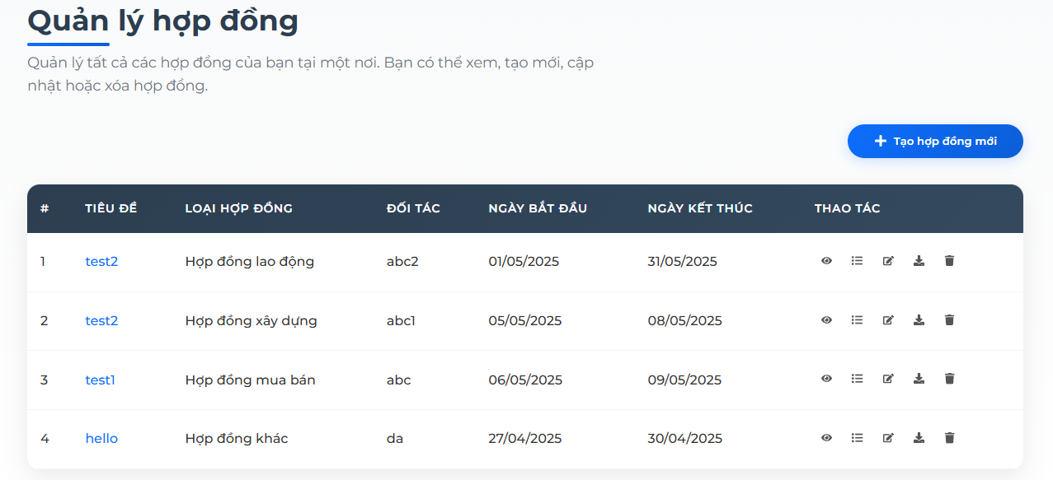

Test Case ID | Mô tả | Quy trình | Kết quả mong đợi | Kết quả thực tế | Kết quả |  |  |  |  |  | Chú thích
 |  |  |  |  | Vòng 1 |  |  | Vòng 2
 |  |  |  |  | Trạng thái | Ngày kiểm tra | Người kiểm tra | Trạng thái | Ngày kiểm tra | Người kiểm tra
GUI_SHOW quản lý hợp đồng người dùng
GUI_QLHD01 | [Quản lý hợp đồng] Heading |  | Text: black Status: Enable | Text: black Status: Enable | PASS | 2025-05-07 | Phúc
GUI_QLHD02 | [Mô tả] Text |  | Text: black Status: Enable | Text: black Status: Enable | PASS | 2025-05-07 | Phúc
GUI_QLHD03 | [Tạo hợp đồng mới] Button |  | Text: white Background: blue Status: Enable | Text: white Background: blue Status: Enable | PASS | 2025-05-07 | Phúc
GUI_QLHD04 | Table |  | Column :7 Text: white, grey Backgroud: grey, white Status: Enable | Column :7 Text: white, grey Backgroud: grey, white Status: Enable | PASS | 2025-05-07 | Phúc
GUI_QLHD05 | [cột "TIÊU ĐỀ"] Link |  | Text: Blue Status: Enable | Text: Blue Status: Enable | PASS | 2025-05-07 | Phúc
GUI_QLHD06 | [cột "LOẠIT HƠP ĐỒNG"] Text |  | Text: black Status: Enable | Text: black Status: Enable | PASS | 2025-05-07 | Phúc
GUI_QLHD07 | [cột "ĐỐI TÁC"] Text |  | Text: black Status: Enable | Text: black Status: Enable | PASS | 2025-05-07 | Phúc
GUI_QLHD08 | [cột "NGÀY BẮT ĐẦU"] Text |  | Text: black Status: Enable | Text: black Status: Enable | PASS | 2025-05-07 | Phúc
GUI_QLHD09 | [cột "NGÀY KẾT THÚC"] Text |  | Text: black Status: Enable | Text: black Status: Enable | PASS | 2025-05-07 | Phúc
GUI_QLHD10 | [cột "THAO TÁC " (xem, chi tiết,chỉnh sửa, tải, xóa)] Icon button |  | Button: black Status: Enable | Button: black Status: Enable | PASS | 2025-05-07 | Phúc
GUI_QLHD11 | [Tiêu đề hợp đồng] Lable |  | Text: black Status: Enable | Text: black Status: Enable | PASS | 2025-05-07 | Phúc
GUI_QLHD12 | [Nhập tiêu đề hợp đồng] Input |  | Text: black Status: Enable | Text: black Status: Enable | PASS | 2025-05-07 | Phúc
GUI_QLHD13 | [Đối tác] Lable |  | Text: black Status: Enable | Text: black Status: Enable | PASS | 2025-05-07 | Phúc
GUI_QLHD14 | [Tên đối tác] Input |  | Text: black Status: Enable | Text: black Status: Enable | PASS | 2025-05-07 | Phúc
GUI_QLHD15 | [Ngày bắt đầu] Lable |  | Text: black Status: Enable | Text: black Status: Enable | PASS | 2025-05-07 | Phúc
GUI_QLHD16 | [Chọn ngày bắt đầu] Date Picker |  | Hiển thị lịch và chọn ngày | Hiển thị lịch và chọn ngày | PASS | 2025-05-07 | Phúc
GUI_QLHD17 | [Loại Hợp Đồng] lable |  | Text: black Status: Enable | Text: black Status: Enable | PASS | 2025-05-07 | Phúc
GUI_QLHD18 | [Chọn loại hợp đồng] Dropdown |  | Text: black Status: Enable | Text: black Status: Enable | PASS | 2025-05-07 | Phúc
GUI_QLHD19 | [chữ ký] lable |  | Text: black Status: Enable | Text: black Status: Enable | PASS | 2025-05-07 | Phúc
GUI_QLHD20 | [Tên chữ ký] Input |  | Text: black Status: Enable | Text: black Status: Enable | PASS | 2025-05-07 | Phúc
GUI_QLHD21 | [Chọn ngày kết thúc] Date Picker |  | Hiển thị lịch và chọn ngày | Hiển thị lịch và chọn ngày | PASS | 2025-05-07 | Phúc
GUI_QLHD22 | [Tải lên hợp đồng] lable |  | Text: black Status: Enable | Text: black Status: Enable | PASS | 2025-05-07 | Phúc
GUI_QLHD23 | [Chọn file ] Button |  | Text: black Select: blue Status: Enable | Text: black Select: blue background: transparent Status: Enable | PASS | 2025-05-07 | Phúc
GUI_QLHD24 | [Hủy] Button |  | Text: black Select: blue Status: Enable | Text: black Select: blue background: transparent Status: Enable | PASS | 2025-05-07 | Phúc
GUI_QLHD25 | [ Tạo Hợp đồng] Button |  | Text : white Backgound: Blue Status:Enable | Text : white Backgound: Blue Status:Enable | PASS | 2025-05-07 | Phúc
GUI_QLHD26 | [Chú thích] text |  | Text: black Status: Enable | Text: black Status: Enable | PASS | 2025-05-07 | Phúc
FUNCTION_SHOW quản lý hợpj đồng người dùng
TC01 | Thêm hợp đồng mới | 1.Vào “Hợp đồng” 2.Click “Thêm mới” 3.Nhập thông tin đầy đủ 4.Lưu | Hợp đồng được thêm thành công | Hợp đồng được thêm thành công | PASS | 2025-05-07 | Phúc | PASS | 2025-05-09 | Phúc
TC02 | Thêm hợp đồng thiếu thông tin | 1.Vào “Hợp đồng” 2.Click “Thêm mới” 3.Bỏ trống trường bắt buộc 4.Lưu | Hiển thị thông báo lỗi | Hiển thị thông báo lỗi | PASS | 2025-05-07 | Phúc | PASS | 2025-05-09 | Phúc
TC03 | Xóa hợp đồng | 1.Chọn hợp đồng 2.Click “Xóa” 3.Xác nhận | Hợp đồng bị xóa khỏi danh sách | Hợp đồng bị xóa khỏi danh sách | PASS | 2025-05-07 | Phúc | PASS | 2025-05-09 | Phúc
TC04 | Cập nhật hợp đồng | 1.Chọn hợp đồng 2.Click “Chỉnh sửa” 3.Thay đổi thông tin 4.Lưu | Cập nhật thành công | Cập nhật thành công | PASS | 2025-05-07 | Phúc | PASS | 2025-05-09 | Phúc
TC05 | Tìm kiếm hợp đồng theo mã | Nhập mã hợp đồng vào ô tìm kiếm | Hiển thị đúng hợp đồng cần tìm | Hiển thị đúng hợp đồng cần tìm | PASS | 2025-05-07 | Phúc | PASS | 2025-05-09 | Phúc
TC06 | Hiển thị danh sách hợp đồng | Vào mục “Hợp đồng” | Danh sách hợp đồng hiển thị đúng | Danh sách hợp đồng hiển thị đúng | PASS | 2025-05-07 | Phúc | PASS | 2025-05-09 | Phúc
TC07 | Phân trang danh sách | 1.Di chuyển trang 2.next/prev | Danh sách cập nhật tương ứng | Danh sách cập nhật tương ứng | PASS | 2025-05-07 | Phúc | PASS | 2025-05-09 | Phúc
TC08 | Xem chi tiết hợp đồng | Click vào mã hợp đồng | Hiện thông tin chi tiết hợp đồng | Hiện thông tin chi tiết hợp đồng | PASS | 2025-05-07 | Phúc | PASS | 2025-05-09 | Phúc
TC09 | Kiểm tra định dạng ngày | Nhập ngày sai định dạng | Hệ thống không cho phép | Hệ thống không cho phép | PASS | 2025-05-07 | Phúc | PASS | 2025-05-09 | Phúc
TC10 | Ngày hết hạn nhỏ hơn ngày ký | Nhập ngày hết hạn < ngày ký | Hiển thị lỗi logic ngày | Hệ thống vẫn thông qua | FAIL | 2025-05-07 | Phúc | FAIL | 2025-05-09 | Phúc
TC11 | Tạo hợp đồng có file đính kèm | Thêm tệp hợp lệ → Lưu | Lưu thành công kèm file | Lưu thành công kèm file | PASS | 2025-05-07 | Phúc | PASS | 2025-05-09 | Phúc
TC12 | Tải file đính kèm | Click vào icon tệp | Tải file thành công | Tải file thành công | PASS | 2025-05-07 | Phúc | PASS | 2025-05-09 | Phúc
TC13 | Kiểm tra hợp đồng hết hạn | Hợp đồng hết hạn → Trạng thái cập nhật tự động | Trạng thái hiển thị “Hết hạn” | Trạng thái hiển thị “Hết hạn” | PASS | 2025-05-07 | Phúc | PASS | 2025-05-09 | Phúc
TC14 | Giao diện hợp đồng trên mobile | Truy cập từ thiết bị mobile | Hiển thị đúng bố cục mobile | Hiển thị đúng bố cục mobile | PASS | 2025-05-07 | Phúc | PASS | 2025-05-09 | Phúc
TC15 | Nhập trùng tiêu đề hợp đồng | Nhập tiêu đề đã tồn tại → Lưu | Hiển thị lỗi “Tiêu đề đã tồn tại” | Không hiển thị lỗi | FAIL | 2025-05-07 | Phúc | FAIL | 2025-05-09 | Phúc
TC16 | Đăng xuất giữa lúc tạo hợp đồng | Tạo chưa lưu → Đăng xuất | Không lưu thông tin | Không lưu thông tin | PASS | 2025-05-07 | Phúc | PASS | 2025-05-09 | Phúc
TC17 | Hủy thao tác xóa | Nhấn “Huỷ” trong xác nhận | Hợp đồng vẫn còn trong danh sách | Hợp đồng vẫn còn trong danh sách | PASS | 2025-05-07 | Phúc | PASS | 2025-05-09 | Phúc
TC18 | Xóa hợp đồng khi đang mở popup chi tiết | Xóa từ popup, thoát popup và cập nhật danh sách | Cập nhật thành công | Cập nhật thành công | PASS | 2025-05-07 | Phúc | PASS | 2025-05-09 | Phúc
TC19 | Sửa thông tin tiêu đề hợp đồng | Nhấn “Chỉnh sửa”, thay đổi tiêu đề | Cập nhật thành công, danh sách hiển thị tiêu đề mới | Cập nhật thành công, danh sách hiển thị tiêu đề mới | PASS | 2025-05-07 | Phúc | PASS | 2025-05-09 | Phúc
TC20 | Sửa ngày kết thúc hợp đồng | Cập nhật từ 31/05 thành 15/06 | Ngày mới được cập nhật thành công | Ngày mới được cập nhật thành công | PASS | 2025-05-07 | Phúc | PASS | 2025-05-09 | Phúc
TC21 | Xoá chữ ký | Xoá nội dung trường chữ ký | Báo lỗi thiếu chữ ký | Không báo lỗi | FAIL | 2025-05-07 | Phúc | FAIL | 2025-05-09 | Phúc
TC22 | Cập nhật file hợp đồng mới | Tải lên file khác | File mới được lưu thành công | File mới được lưu thành công | PASS | 2025-05-07 | Phúc | PASS | 2025-05-09 | Phúc
TC23 | Cập nhật thông tin với file sai định dạng | Upload.jpg | Hiển thị lỗi đúng định dạng | Hiển thị lỗi đúng định dạng | PASS | 2025-05-07 | Phúc | PASS | 2025-05-09 | Phúc

AI soạn thảo văn bản pháp lý
Project Name | WEBSITE TƯ VẤN VÀ QUẢN LÝ HỒ SƠ PHÁP LÝ TÍCH HỢP AI ĐỂ NÂNG CAO HIỆU QUẢ TRA CỨU
Module Code | AI soạn thảo văn bản pháp lý
 | Hoàn thành | Lỗi | Chưa kiểm tra | Bị chặn | Tổng lần kiểm tra
Round 1 | 30 | 2 | 0 | 0 | 30
Round 2 | 14 | 2 | 0 | 0 | 14

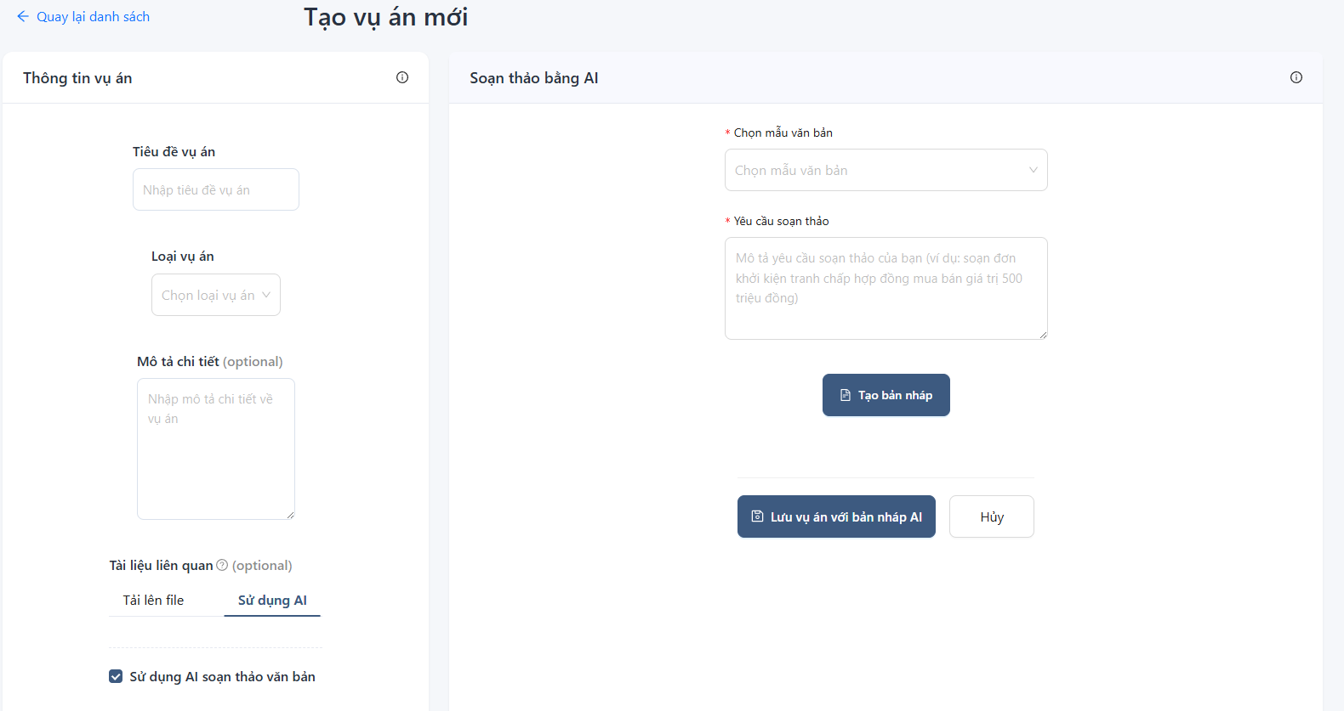

Test Case ID | Mô tả | Quy trình | Kết quả mong đợi | Kết quả thực tế | Kết quả |  |  |  |  |  | Chú thích
 |  |  |  |  | Vòng 1 |  |  | Vòng 2
 |  |  |  |  | Trạng thái | Ngày kiểm tra | Người kiểm tra | Trạng thái | Ngày kiểm tra | Người kiểm tra
GUI_SHOW AI soạn thảo văn bản pháp lý
GUI_TCAIST01 | [Quay lại danh sách] Link |  | Text: Blue Status: Enable | Text: Blue Status: Enable | PASS | 2025-05-07 | Thịnh
GUI_TCAIST02 | [Tạo vụ án mới] Heading |  | Text: Black Status: Enable | Text: Black Status: Enable | PASS | 2025-05-07 | Thịnh
GUI_TCAIST03 | [Soạn thảo bằng AI] Tab |  | Text: Black Background: white Status: Enable | Text: Black Background: white Status: Enable | PASS | 2025-05-07 | Thịnh
GUI_TCAIST04 | [Tiêu đề vụ án] Label |  | Text: Black Status: Enable | Text: Black Status: Enable | PASS | 2025-05-07 | Thịnh
GUI_TCAIST05 | [Nhập tiêu đề vụ án] Input |  | Text: Black Status: Enable | Text: Black Status: Enable | PASS | 2025-05-07 | Thịnh
GUI_TCAIST06 | [Loại vụ án] Label |  | Text: Black Status: Enable | Text: Black Status: Enable | PASS | 2025-05-07 | Thịnh
GUI_TCAIST07 | [Chọn loại vụ án] Dropdown |  | Text: Black Status: Enable | Text: Black Status: Enable | PASS | 2025-05-07 | Thịnh
GUI_TCAIST08 | [Mô tả chi tiết ] Label |  | Text: Black Status: Enable | Text: Black Status: Enable | PASS | 2025-05-07 | Thịnh
GUI_TCAIST09 | [Nhập mô tả chi tiết ] Textarea |  | Text: Black Status: Enable | Text: Black Status: Enable | PASS | 2025-05-07 | Thịnh
GUI_TCAIST10 | [Chọn mẫu văn bản] Lable |  | Text: Black Status: Enable | Text: Black Status: Enable | PASS | 2025-05-07 | Thịnh
GUI_TCAIST11 | [Chọn mẫu văn bản] Dropdown |  | Text: Black Status: Enable | Text: Black Status: Enable | PASS | 2025-05-07 | Thịnh
GUI_TCAIST12 | [Yêu cầu soạn thảo] Lable |  | Text: Black Status: Enable | Text: Black Status: Enable | PASS | 2025-05-07 | Thịnh
GUI_TCAIST13 | [Mô tả yêu cầu] Label |  | Text: Black Status: Enable | Text: Black Status: Enable | PASS | 2025-05-07 | Thịnh
GUI_TCAIST14 | [Tạo bản nháp] Button |  | Text: White Backgound: Blue Status: Enable | Text: White Backgound: Blue Select: light blue Status: Enable | PASS | 2025-05-07 | Thịnh
GUI_TCAIST15 | [Lưu bản nháp vụ án] Button |  | Text: White Backgound: Blue Status: Enable | Text: White Backgound: Blue Select: light blue Status: Enable | PASS | 2025-05-07 | Thịnh
GUI_TCAIST16 | [Hủy] Button |  | Text: Black Background: white Status: Enable | Text: Black Background: white Status: Enable | PASS | 2025-05-07 | Thịnh
FUNCTION_SHOW AI soạn thảo văn bản pháp lý
TC01 | Chọn mẫu văn bản và nhập yêu cầu soạn thảo | Chọn mẫu "Đơn khởi kiện" → Nhập yêu cầu → Click "Tạo bản nháp" | Văn bản pháp lý được sinh ra dưới dạng nháp | Văn bản pháp lý được sinh ra dưới dạng nháp | PASS | 2025-05-07 | Thịnh | PASS | 2025-05-09 | Thịnh
TC02 | Không chọn mẫu văn bản | Để trống trường "Chọn mẫu văn bản" → Click "Tạo bản nháp" | Hiển thị cảnh báo "Vui lòng nhập đầy đủ thông tin: Văn bản mẫu" | Hiển thị cảnh báo "Vui lòng nhập đầy đủ thông tin: Văn bản mẫu" | PASS | 2025-05-07 | Thịnh | PASS | 2025-05-09 | Thịnh
TC03 | Không nhập yêu cầu soạn thảo | Chọn mẫu văn bản nhưng để trống yêu cầu → Click "Tạo bản nháp" | Hiển thị cảnh báo "Vui lòng nhập đầy đủ thông tin: Yêu cầu soạn thảo" | Hiển thị cảnh báo "Vui lòng nhập đầy đủ thông tin: Yêu cầu soạn thảo" | PASS | 2025-05-07 | Thịnh | PASS | 2025-05-09 | Thịnh
TC04 | Sử dụng AI để soạn thảo văn bản hợp đồng dân sự | Chọn mẫu "Hợp đồng dân sự" → Nhập yêu cầu cụ thể → Tạo bản nháp | Hệ thống sinh bản nháp đầy đủ theo yêu cầu | Hệ thống sinh bản nháp đầy đủ theo yêu cầu | PASS | 2025-05-07 | Thịnh | PASS | 2025-05-09 | Thịnh
TC05 | Nhập yêu cầu vượt quá 500 ký tự | Nhập nội dung rất dài vào trường yêu cầu | Tạo thành công với yêu cầu không giới hạn ký tự | Tạo thành công với yêu cầu không giới hạn ký tự | PASS | 2025-05-07 | Thịnh | PASS | 2025-05-09 | Thịnh
TC06 | Soạn văn bản với ký tự đặc biệt | Nhập yêu cầu chứa ký tự đặc biệt (!@#$%^...) → Tạo bản nháp | Văn bản vẫn sinh ra bình thường, không lỗi | Văn bản vẫn sinh ra bình thường, không lỗi | PASS | 2025-05-07 | Thịnh | PASS | 2025-05-09 | Thịnh
TC07 | Lưu vụ án sau khi tạo bản nháp | Điền đủ thông tin → Tạo bản nháp → Click “Lưu vụ án với bản nháp AI” | Dữ liệu được lưu, chuyển về danh sách vụ án | Dữ liệu được lưu, chuyển về danh sách vụ án | PASS | 2025-05-07 | Thịnh | PASS | 2025-05-09 | Thịnh
TC08 | Click “Hủy” khi chưa nhập dữ liệu | Click nút “Hủy” khi form chưa có dữ liệu gì | Trở về trang danh sách, không lưu gì | Trở về trang danh sách, không lưu gì | PASS | 2025-05-07 | Thịnh | PASS | 2025-05-09 | Thịnh
TC09 | Click “Hủy” sau khi nhập dữ liệu | Nhập dữ liệu → Click “Hủy” | Hiển thị cảnh báo “Bạn có chắc muốn thoát?” | Không có bất kỳ hiển thị nào, trực tiếp trở về trước | FAIL | 2025-05-07 | Thịnh | FAIL | 2025-05-09 | Thịnh
TC10 | Sử dụng nút quay lại danh sách | Click “Quay lại danh sách” | Chuyển hướng về trang danh sách vụ án | Chuyển hướng về trang danh sách vụ án | PASS | 2025-05-07 | Thịnh | PASS | 2025-05-09 | Thịnh
TC11 | Không chọn bất kỳ thông tin nào và tạo nháp | Để trống toàn bộ → Click “Tạo bản nháp” | Hiển thị lỗi yêu cầu nhập đầy đủ | Hiển thị lỗi yêu cầu nhập đầy đủ | PASS | 2025-05-07 | Thịnh | PASS | 2025-05-09 | Thịnh
TC12 | Chọn loại vụ án nhưng không chọn mẫu văn bản | Chỉ chọn loại vụ án → Click “Tạo bản nháp” | Báo lỗi thiếu mẫu văn bản | Báo lỗi thiếu mẫu văn bản | PASS | 2025-05-07 | Thịnh | PASS | 2025-05-09 | Thịnh
TC13 | Chọn mẫu “Biên bản hòa giải” và yêu cầu cụ thể | Nhập: “Soạn biên bản hòa giải tranh chấp đất đai” | Văn bản sinh ra đúng nội dung yêu cầu | Văn bản sinh ra đúng nội dung yêu cầu | PASS | 2025-05-07 | Thịnh | PASS | 2025-05-09 | Thịnh
TC14 | Nhập yêu cầu bằng tiếng Anh | “Draft a legal complaint about unpaid invoices” | Hệ thống phản hồi bằng tiếng Việt | Hệ thống phản hồi bằng tiếng Việt | PASS | 2025-05-07 | Thịnh | PASS | 2025-05-09 | Thịnh

Nghiên cứu và so sánh VBPL
Project Name | WEBSITE TƯ VẤN VÀ QUẢN LÝ HỒ SƠ PHÁP LÝ TÍCH HỢP AI ĐỂ NÂNG CAO HIỆU QUẢ TRA CỨU
Module Code | Nghiên cứu và so sánh văn bản pháp luật
 | Hoàn thành | Lỗi | Chưa kiểm tra | Bị chặn | Tổng lần kiểm tra
Round 1 | 28 | 3 | 0 | 0 | 28
Round 2 | 5 | 3 | 0 | 0 | 5
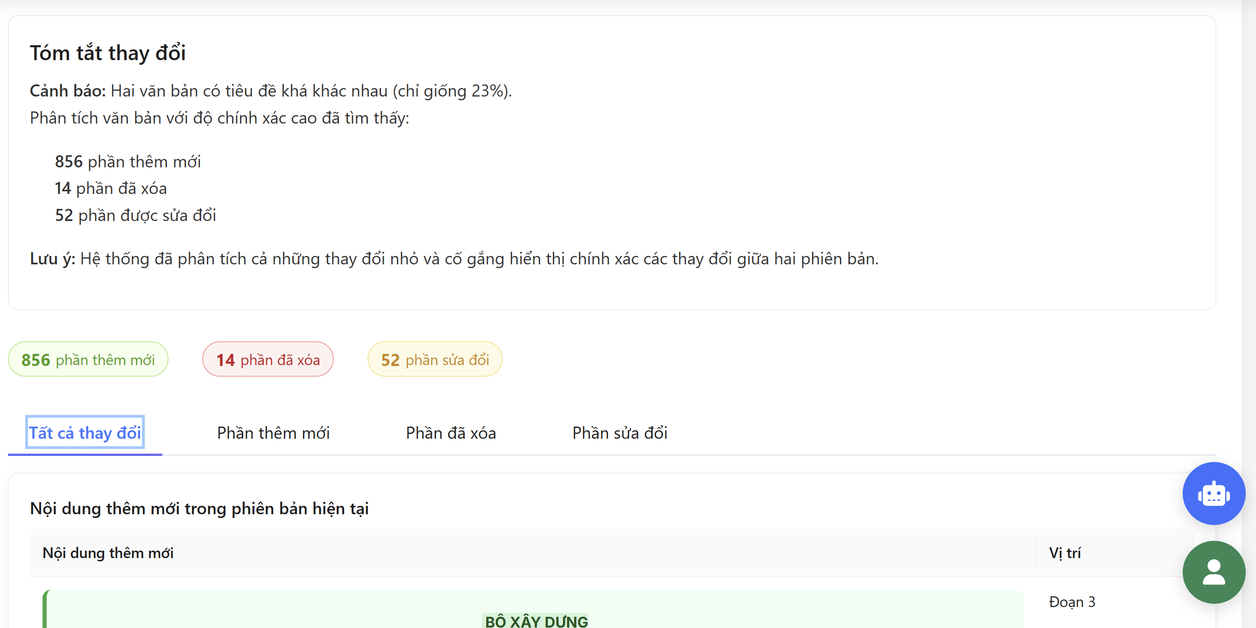

Test Case ID | Mô tả | Quy trình | Kết quả mong đợi | Kết quả thực tế | Kết quả |  |  |  |  |  | Chú thích
 |  |  |  |  | Vòng 1 |  |  | Vòng 2
 |  |  |  |  | Trạng thái | Ngày kiểm tra | Người kiểm tra | Trạng thái | Ngày kiểm tra | Người kiểm tra
GUI_SHOW nghiên cứu và so sánh văn bản pháp luật
GUI_TSNCSS01 | [kết quả nghiên cứu (nghiên cứu)] lable |  | Text: Blue Status: Enable | Text: Blue Status: Enable | PASS | 2025-05-07
GUI_TSNCSS02 | [tóm tắt (nghiên cứu)] Heading |  | Text: Black Status: Enable | Text: Black Status: Enable | PASS | 2025-05-07
GUI_TSNCSS03 | [nội dung tóm tắt (nghiên cứu)] text |  | Text: Black Status: Enable | Text: Black Status: Enable | PASS | 2025-05-07
GUI_TSNCSS04 | [Điều chỉnh (nghiên cứu)] Heading |  | Text: Black Status: Enable | Text: Black Status: Enable | PASS | 2025-05-07
GUI_TSNCSS05 | [nội dung điều chỉnh (nghiên cứu)]text |  | Text: Black Status: Enable | Text: Black Status: Enable | PASS | 2025-05-07
GUI_TSNCSS06 | [Phân tích pháp lý (nghiên cứu)] Heading |  | Text: Black Status: Enable | Text: Black Status: Enable | PASS | 2025-05-07
GUI_TSNCSS07 | [nội dung phân tích (nghiên cứu)] text |  | Text: Black Status: Enable | Text: Black Status: Enable | PASS | 2025-05-07
GUI_TSNCSS08 | [lĩnh vực liên quan (nghiên cứu)]Heading |  | Text: Black Status: Enable | Text: Black Status: Enable | PASS | 2025-05-07
GUI_TSNCSS09 | [Phấp luật (nghiên cứu)]tag |  | Text: Blue Status: Enable | Text: Blue Status: Enable | PASS | 2025-05-07
GUI_TSNCSS10 | [Đề xuất (nghiên cứu)] Heading |  | Text: Black Status: Enable | Text: Black Status: Enable | PASS | 2025-05-07
GUI_TSNCSS11 | [Nội dung đề xuất (nghiên cứu)] text |  | Text: Black Status: Enable | Text: Black Status: Enable | PASS | 2025-05-07
GUI_TSNCSS12 | [vấn đề tiềm ẩn (nghiên cứu)] text |  | Text: Black Status: Enable | Text: Black Status: Enable | PASS | 2025-05-07
GUI_TSNCSS13 | [Lưu ý (nghiên cứu)] text |  | Text: Black Status: Enable | Text: Black Status: Enable | PASS | 2025-05-07
GUI_TSNCSS14 | [99 Phần thêm mới (so sánh)] Badge |  | Text: Green Background: light green Status: Enable | Text: Green Background: light green Status: Enable | PASS | 2025-05-07
GUI_TSNCSS15 | [99 Phần đã xóa (so sánh)] Badge |  | Text: Red Background: light organe Status: Enable | Text: Red Background: light organe Status: Enable | PASS | 2025-05-07
GUI_TSNCSS16 | [99 Phần sửa đổi (so sánh)] Badge |  | Text: orange Background: light blue Status: Enable | Text: orange Background: light blue Status: Enable | PASS | 2025-05-07
GUI_TSNCSS17 | [Tất cả thay đổi (so sánh)] Tab |  | Text: black, select:blue Status: Enable | Text: black, select:blue Status: Enable | PASS | 2025-05-07
GUI_TSNCSS18 | [Phần thêm mới (so sánh)] Tab |  | Text: black, select:blue Status: Enable | Text: black, select:blue Status: Enable | PASS | 2025-05-07
GUI_TSNCSS19 | [Phần đã xóa (so sánh)] Tab |  | Text: black, select:blue Status: Enable | Text: black, select:blue Status: Enable | PASS | 2025-05-07
GUI_TSNCSS20 | [Phần sửa đổi (so sánh)] Tab |  | Text: black, select:blue Status: Enable | Text: black, select:blue Status: Enable | PASS | 2025-05-07
GUI_TSNCSS21 | [Nội dung thêm mới (so sánh)] Table |  | Text: Black Background: light green Status: Enable | Text: Black Background: light green Status: Enable | PASS | 2025-05-07
GUI_TSNCSS22 | [Nội dung đã xóa (so sánh)] Table |  | Text: Black Background: light red Status: Enable | Text: Black Background: light red Status: Enable | PASS | 2025-05-07
GUI_TSNCSS23 | Phân trang (So sánh) Button |  | Text: Black Status: Enable | Text: Black Status: Enable | PASS | 2025-05-07
FUNCTION_SHOW nghiên cứu và so sánh văn bản pháp luật
TC01 | Hiển thị so sánh phiên bản hiện tại với phiên bản trước. | 1. chọn" văn bản pháp luật" 2.chọn văn bản cần so sánh "hôn nhân" 3.kéo xuống cuối chọn chức năng "so sánh" 4.chọn "so sánh với phiên bản trước" | Hiển thị các phần khác nhau giữa các phiên bản, nội dung thêm mới, nội dung sửa đổi. | Hiển thị các phần khác nhau giữa các phiên bản, phần thêm mới, phần sửa đổi, phần đã xóa. | PASS | 2025-05-07 | Quân | PASS | 2025-05-09 | Quân
TC02 | So sánh nội dung khác nhau giữa hai phiên bản | 1. chọn" văn bản pháp luật" 2.chọn văn bản cần so sánh" hôn nhân" 3.kéo xuống cuối chọn chức năng "so sánh" 4.chọn "so sánh với phiên bản trước" | Hiển thị rõ ràng nội dung khác nhau giữa hai phiên bản pháp luật | So sánh với phiên bản pháp luật với nội dung khác cái đã chọn | FAIL | 2025-05-07 | Quân | FAIL | 2025-05-09 | Quân
TC03 | Văn bản không có phiên bản trước | 1. chọn" văn bản pháp luật" 2.chọn văn bản cần so sánh" Quyết định 546/QĐ-BXD năm 2025 sửa đổi Mã định danh điện tử của các cơ quan, đơn vị thuộc Bộ Xây dựng" 3.kéo xuống cuối chọn chức năng "so sánh" 4.chọn "so sánh với phiên bản trước" | Hiển thị thông báo không có nội dung với văn bản trước. | Hiển thị nội dung so sánh với "Quyết định 1251/QĐ-BCT phê duyệt khung giá phát điện nhà máy điện chất thải năm 2025 do Bộ trưởng Bộ Công Thương ban hành" | FAIL | 2025-05-07 | Quân | FAIL | 2025-05-09 | Quân
TC04 | Hiển thị so sánh nhanh, tóm tắt thay đổi. | 1. chọn" văn bản pháp luật" 2.chọn văn bản cần so sánh" Quyết định 546/QĐ-BXD năm 2025 sửa đổi Mã định danh điện tử của các cơ quan, đơn vị thuộc Bộ Xây dựng" 3.kéo xuống cuối chọn chức năng "so sánh" 4.chọn "so sánh với phiên bản trước" | Hiển thị tóm tắt thay đổi, thông báo phần trăm giống nhau, giữa bản mới và bản cũ | Hiển thị tóm tắt thay đổi, thông báo phần trăm giống nhau, giữa bản mới và bản cũ | PASS | 2025-05-07 | Quân | PASS | 2025-05-09 | Quân
TC05 | nghiên cứu văn bản pháp luật | 1. chọn" văn bản pháp luật" 2.chọn văn bản cần so sánh" Quyết định 546/QĐ-BXD năm 2025 sửa đổi Mã định danh điện tử của các cơ quan, đơn vị thuộc Bộ Xây dựng" 3.kéo xuống cuối chọn chức năng "nghiên cúu" ở cuối trang | hiển thị nội dung chính mà văn bản đã đưa ra chính xác và đầy đủ | Không thể phân tích văn bản | FAIL | 2025-05-07 | QUÂN | FAIL | 2025-05-09 | QUÂN

Tính toán chi phí
Project Name | WEBSITE TƯ VẤN VÀ QUẢN LÝ HỒ SƠ PHÁP LÝ TÍCH HỢP AI ĐỂ NÂNG CAO HIỆU QUẢ TRA CỨU
Module Code | Tính toán chi phí
 | Hoàn thành | Lỗi | Chưa kiểm tra | Bị chặn | Tổng lần kiểm tra
Round 1 | 29 | 1 | 0 | 0 | 29
Round 2 | 7 | 1 | 7 | 0 | 7

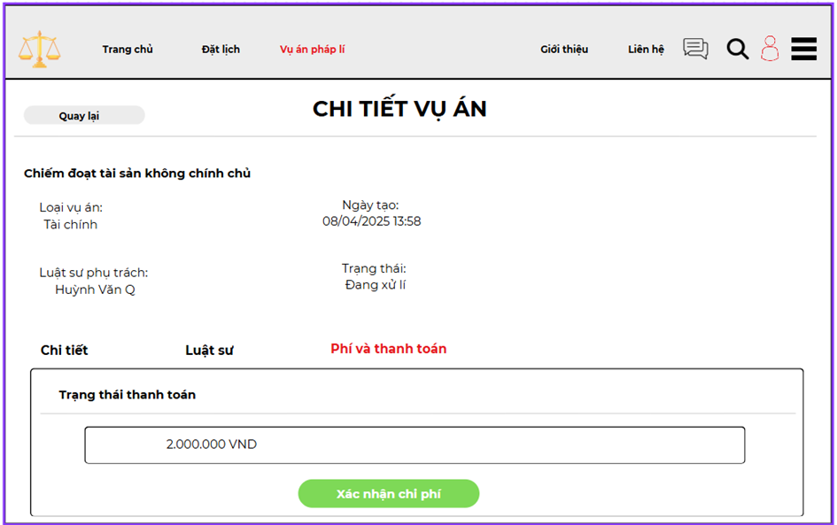

Test Case ID | Mô tả | Quy trình | Kết quả mong đợi | Kết quả thực tế | Kết quả |  |  |  |  |  | Chú thích
 |  |  |  |  | Vòng 1 |  |  | Vòng 2
 |  |  |  |  | Trạng thái | Ngày kiểm tra | Người kiểm tra | Trạng thái | Ngày kiểm tra | Người kiểm tra
GUI_SHOW tính toán chi phí
GUI_TTCP01 | [Trang chủ] Link |  | Text: Black; Select:Red Status: Enable | Text: Black; Select:Red Status: Enable | Passed | 2025-05-07 | Huỳnh Văn Quý
GUI_TTCP02 | [Đặt lịch] Link |  | Text: Black; Select:Red Status: Enable | Text: Black; Select:Red Status: Enable | Passed | 2025-05-07 | Huỳnh Văn Quý
GUI_TTCP03 | [Vụ án pháp lý] Link |  | Text: Black; Select:Red Status: Enable | Text: Black; Select:Red Status: Enable | Passed | 2025-05-07 | Huỳnh Văn Quý
GUI_TTCP04 | [Giới thiệu] Link |  | Text: Black; Select:Red Status: Enable | Text: Black; Select:Red Status: Enable | Passed | 2025-05-07 | Huỳnh Văn Quý
GUI_TTCP05 | [Liên hệ] Link |  | Text: Black; Select:Red Status: Enable | Text: Black; Select:Red Status: Enable | Passed | 2025-05-07 | Huỳnh Văn Quý
GUI_TTCP06 | [Tìm kiếm ] IconButton |  | Icon: Black Status: Enable | Icon: Black Status: Enable | Passed | 2025-05-07 | Huỳnh Văn Quý
GUI_TTCP07 | [Người dùng ] IconButton |  | Icon: User Status: Enable | Icon: User Status: Enable | Passed | 2025-05-07 | Huỳnh Văn Quý
GUI_TTCP08 | [Quay lại] Button |  | Text: Black Background:grey Status: Enable | Text: Black Background:grey Status: Enable | Passed | 2025-05-07 | Huỳnh Văn Quý
GUI_TTCP09 | [CHI TIẾT VỤ ÁN] Heading |  | Text: Black Status: Enable | Text: Black Status: Enable | Passed | 2025-05-07 | Huỳnh Văn Quý
GUI_TTCP10 | [Nội dung vụ án] Text |  | Text: Black Status: Enable | Text: Black Status: Enable | Passed | 2025-05-07 | Huỳnh Văn Quý
GUI_TTCP11 | [Loại vụ án] Label |  | Text: Black Status: Enable | Text: Black Status: Enable | Passed | 2025-05-07 | Huỳnh Văn Quý
GUI_TTCP12 | [Tài chính] Text |  | Text: Black Status: Enable | Text: Black Status: Enable | Passed | 2025-05-07 | Huỳnh Văn Quý
GUI_TTCP13 | [Ngày tạo] Label |  | Text: Black Status: Enable | Text: Black Status: Enable | Passed | 2025-05-07 | Huỳnh Văn Quý
GUI_TTCP14 | [08/04/2025 13:58] Text |  | Text: Black Status: Enable | Text: Black Status: Enable | Passed | 2025-05-07 | Huỳnh Văn Quý
GUI_TTCP15 | [Trạng thái] Label |  | Text: Black Status: Enable | Text: Black Status: Enable | Passed | 2025-05-07 | Huỳnh Văn Quý
GUI_TTCP16 | [Đang xử lý] Text |  | Text: Black Status: Enable | Text: Black Status: Enable | Passed | 2025-05-07 | Huỳnh Văn Quý
GUI_TTCP17 | [Luật sư phụ trách] Label |  | Text: Black Status: Enable | Text: Black Status: Enable | Passed | 2025-05-07 | Huỳnh Văn Quý
GUI_TTCP18 | [Huỳnh Văn Q] Text |  | Text: Black Status: Enable | Text: Black Status: Enable | Passed | 2025-05-07 | Huỳnh Văn Quý
GUI_TTCP19 | [Phí dịch vụ] Label |  | Text: Red Status: Enable | Text: Red Status: Enable | Passed | 2025-05-07 | Huỳnh Văn Quý
GUI_TTCP20 | [Trạng thái thanh toán] Label |  | Text: Black Status: Enable | Text: Black Status: Enable | Passed | 2025-05-07 | Huỳnh Văn Quý
GUI_TTCP21 | [2.000.000 VND] output |  | Text: Black Status: Enable | Text: Black Status: Enable | Passed | 2025-05-07 | Huỳnh Văn Quý
GUI_TTCP22 | [Xác nhận chi phí] Button |  | Text: White Background: Green Status: Enable | Text: White Background: Green Status: Enable | Passed | 2025-05-07 | Huỳnh Văn Quý
FUNCTION_SHOW tính toán chi phí
TTCP01 | Tính phí với giá trị thanh toán hợp lệ (thấp) | 1. Đăng nhập vào hệ thống với tài khoản luật sư. 2. Truy cập mục "Chi tiết vụ án". 3. Nhập "1.000.000" vào "Trạng thái thanh toán". 4. Nhấn "Xác nhận phí" | Hiển thị phí pháp lý (ví dụ: 500.000 VNĐ, giả định 50% giá trị thanh toán) | Hiển thị phí pháp lý (ví dụ: 500.000 VNĐ, giả định 50% giá trị thanh toán) | Passed | 2025-05-07 | Huỳnh Văn Quý | Passed | 2025-07-05 | Huỳnh Văn Quý
TTCP02 | Tính phí với giá trị thanh toán hợp lệ (trung bình) | 1. Đăng nhập vào hệ thống với tài khoản luật sư. 2. Truy cập mục "Chi tiết vụ án". 3. Nhập "2.000.000" vào "Trạng thái thanh toán". 4. Nhấn "Xác nhận phí" | Hiển thị phí pháp lý (ví dụ: 1.000.000 VNĐ, giả định 50% giá trị thanh toán) | Hiển thị phí pháp lý (ví dụ: 1.000.000 VNĐ, giả định 50% giá trị thanh toán) | Passed | 2025-05-07 | Huỳnh Văn Quý | Passed | 2025-07-05 | Huỳnh Văn Quý
TTCP03 | Tính phí với giá trị thanh toán hợp lệ (cao) | 1. Đăng nhập vào hệ thống với tài khoản luật sư. 2. Truy cập mục "Chi tiết vụ án". 3. Nhập "10.000.000" vào "Trạng thái thanh toán". 4. Nhấn "Xác nhận phí" | Hiển thị phí pháp lý (ví dụ: 2.500.000 VNĐ, giả định 25% giá trị thanh toán) | Hiển thị phí pháp lý (ví dụ: 2.500.000 VNĐ, giả định 25% giá trị thanh toán) | Passed | 2025-05-07 | Huỳnh Văn Quý | Passed | 2025-07-05 | Huỳnh Văn Quý
TTCP04 | Tính phí với giá trị thanh toán để trống | 1. Đăng nhập vào hệ thống với tài khoản luật sư. 2. Truy cập mục "Chi tiết vụ án". 3. Để trống "Trạng thái thanh toán". 4. Nhấn "Xác nhận phí" | Hiển thị thông báo "Vui lòng nhập trạng thái thanh toán" hoặc phí = 0 VNĐ | Hiển thị thông báo "Vui lòng nhập trạng thái thanh toán" hoặc phí = 0 VNĐ | Passed | 2025-05-07 | Huỳnh Văn Quý | Passed | 2025-07-05 | Huỳnh Văn Quý
TTCP05 | Tính phí với giá trị thanh toán chứa ký tự không hợp lệ | 1. Đăng nhập vào hệ thống với tài khoản luật sư. 2. Truy cập mục "Chi tiết vụ án". 3. Nhập "2.000.000@" vào "Trạng thái thanh toán". 4. Nhấn "Xác nhận phí" | Hiển thị thông báo "Trạng thái thanh toán chỉ được chứa số và dấu chấm" hoặc phí = 0 VNĐ | Hiển thị thông báo "Trạng thái thanh toán chỉ được chứa số và dấu chấm | Passed | 2025-05-07 | Huỳnh Văn Quý | Passed | 2025-07-05 | Huỳnh Văn Quý
TTCP06 | Tính phí khi mất kết nối mạng | 1. Đăng nhập vào hệ thống với tài khoản luật sư. 2. Truy cập mục "Chi tiết vụ án". 3. Nhập "2.000.000" vào "Trạng thái thanh toán". 4. Ngắt kết nối mạng. 5. Nhấn "Xác nhận phí" | Hiển thị thông báo "Không có kết nối mạng" hoặc không tính được phí | Hiển thị phí pháp lí 2.000.000 VND | Failed | 2025-05-07 | Huỳnh Văn Quý | Failed | 2025-07-05 | Huỳnh Văn Quý
TTCP07 | Tính phí với giá trị thanh toán âm | 1. Đăng nhập vào hệ thống với tài khoản luật sư. 2. Truy cập mục "Chi tiết vụ án". 3. Nhập "-1.000.000" vào "Trạng thái thanh toán". 4. Nhấn "Xác nhận phí" | Hiển thị thông báo "Trạng thái thanh toán không được âm" hoặc phí = 0 VNĐ | Hiển thị thông báo "Trạng thái thanh toán không được âm" | Passed | 2025-05-07 | Huỳnh Văn Quý | Passed | 2025-07-05 | Huỳnh Văn Quý

Thống kê chi phí và lập báocáo
Project Name | WEBSITE TƯ VẤN VÀ QUẢN LÝ HỒ SƠ PHÁP LÝ TÍCH HỢP AI ĐỂ NÂNG CAO HIỆU QUẢ TRA CỨU
Module Code | Thống kê chi phí và lập báo cáo
 | Hoàn thành | Lỗi | Chưa kiểm tra | Bị chặn | Tổng lần kiểm tra
Round 1 | 44 | 1 | 0 | 0 | 44
Round 2 | 10 | 1 | 0 | 0 | 10
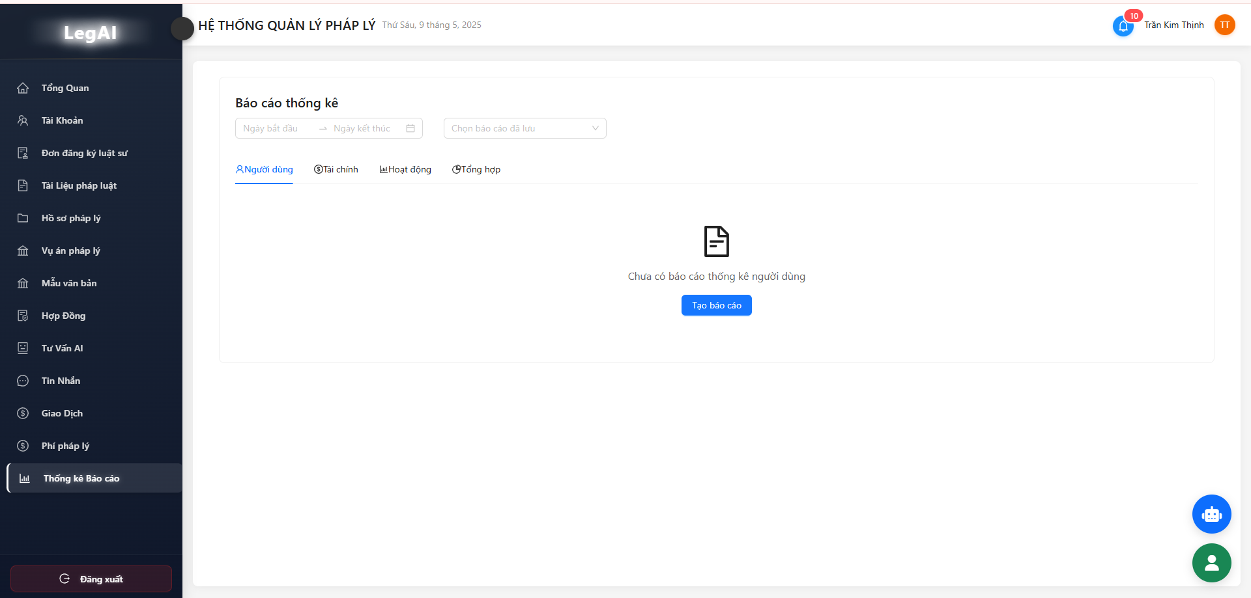
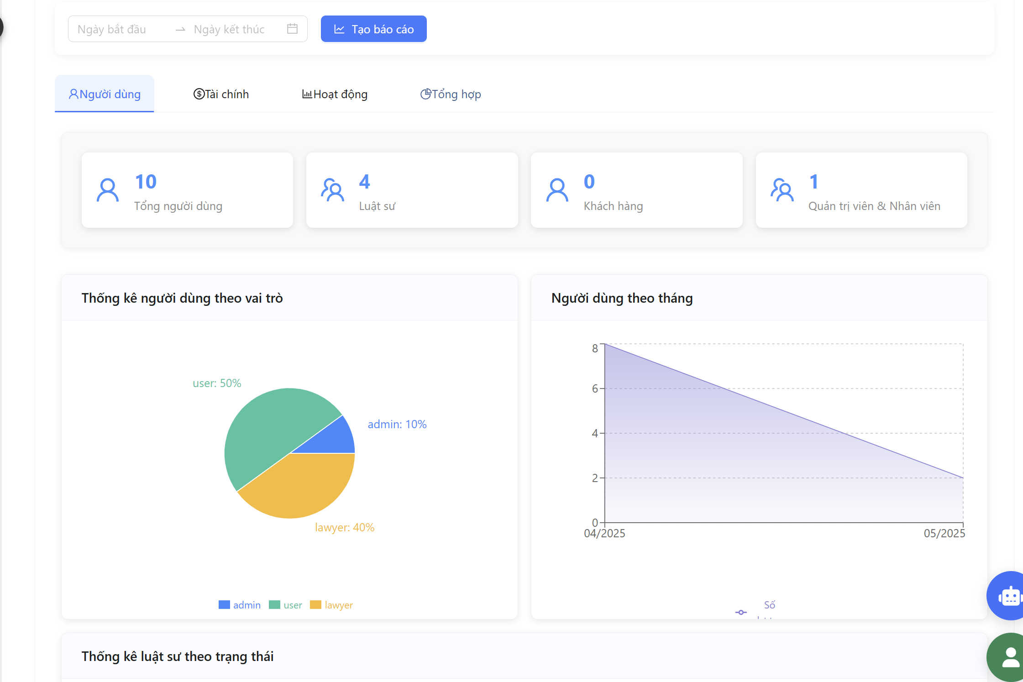
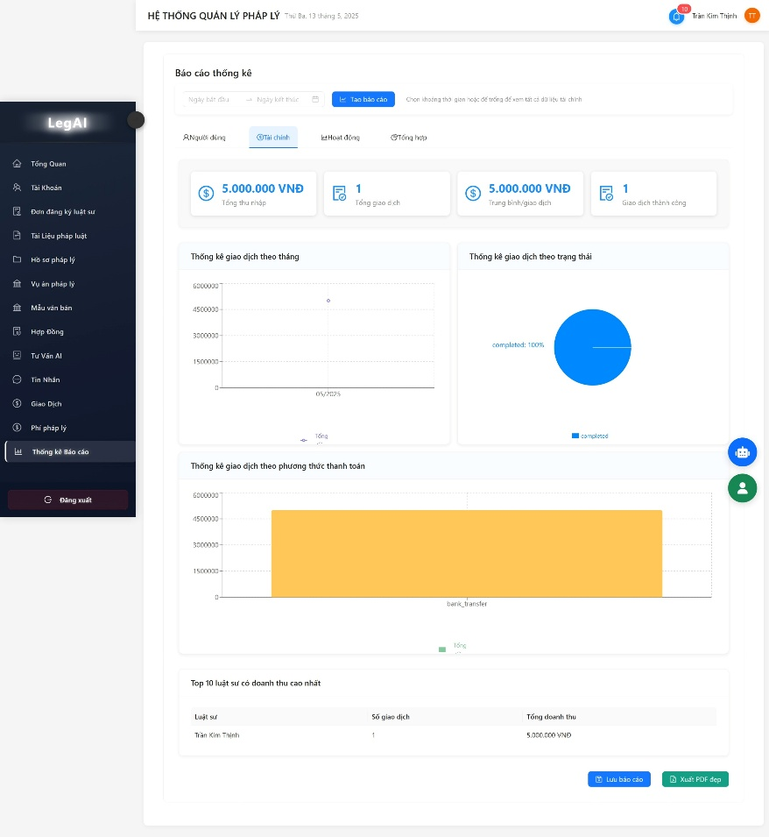

Test Case ID | Mô tả | Quy trình | Kết quả mong đợi | Kết quả thực tế | Kết quả |  |  |  |  |  | Chú thích
 |  |  |  |  | Vòng 1 |  |  | Vòng 2
 |  |  |  |  | Trạng thái | Ngày kiểm tra | Người kiểm tra | Trạng thái | Ngày kiểm tra | Người kiểm tra
GUI_SHOW thống kê chi phí và lập báo cáo
GUI_TKLBC01 | [Hệ thống quản lý pháp lý] lable |  | Text: Black Status: Enable | Text: Black Status: Enable | PASS | 2025-05-07 | Phương
GUI_TKLBC02 | [Thông báo ] IconButton |  | Text: red Status: Enable | Text: red Status: Enable | PASS | 2025-05-07 | Phương
GUI_TKLBC03 | [Báo cáo thống kê] Heading |  | Text: Black Status: Enable | Text: Black Status: Enable | PASS | 2025-05-07 | Phương
GUI_TKLBC04 | [Ngày bẳt đầu ] Date Pcker |  | Hiển thị lịch và chọn ngày | Hiển thị lịch và chọn ngày | PASS | 2025-05-07 | Phương
GUI_TKLBC05 | [Ngày kết thúc] Date Picker |  | Hiển thị lịch và chọn ngày | Hiển thị lịch và chọn ngày | PASS | 2025-05-07 | Phương
GUI_TKLBC06 | [Tạo báo cáo] Button |  | Text: White BackGround: blue Status: Enable | Text: White BackGround: blue Status: Enable | PASS | 2025-05-07 | Phương
GUI_TKLBC07 | [Người dùng] Tab |  | Text: Black Status: Enable | Text: Black Status: Enable | PASS | 2025-05-07 | Phương
GUI_TKLBC08 | [Tài chính]Tab |  | Text: Black Status: Enable | Text: Black Status: Enable | PASS | 2025-05-07 | Phương
GUI_TKLBC09 | [Hoạt động] Tab |  | Text: Black Status: Enable | Text: Black Status: Enable | PASS | 2025-05-07 | Phương
GUI_TKLBC10 | [Tổng hợp] Tab |  | Text: Black Status: Enable | Text: Black Status: Enable | PASS | 2025-05-07 | Phương
GUI_TKLBC11 | [Tổng người dùng(người dùng)] Tag |  | Text: Blue; Icon Blue background: White Status: Enable | Text: Blue; Icon Blue background: White Status: Enable | PASS | 2025-05-07 | Phương
GUI_TKLBC12 | [Luật sư (người dùng)] Tag |  | Text: Blue; Icon Blue background: White Status: Enable | Text: Blue; Icon Blue background: White Status: Enable | PASS | 2025-05-07 | Phương
GUI_TKLBC13 | [Khách hàng (người dùng)] Tag |  | Text: Blue; Icon Blue background: White Status: Enable | Text: Blue; Icon Blue background: White Status: Enable | PASS | 2025-05-07 | Phương
GUI_TKLBC14 | [Quản trị viên (người dùng)] Tag |  | Text: Blue; Icon Blue background: White Status: Enable | Text: Blue; Icon Blue background: White Status: Enable | PASS | 2025-05-07 | Phương
GUI_TKLBC15 | [Thống kê nguồn dữ liệu theo vai trò (Người dùng)] Chart |  | Chart: circle mouse over: move Status: Enable | Chart: circle mouse over: move Status: Enable | PASS | 2025-05-07 | Phương
GUI_TKLBC16 | [Thống kê nguồn dữ liệu theo thời gian (Người dùng)] Chart |  | Chart: Line mouse over: move Status: Enable | Chart: Line mouse over: move Status: Enable | PASS | 2025-05-07 | Phương
GUI_TKLBC20 | [Thống kê luật sư theo trạng thái (Người dùng)] Chart |  | Chart: column mouse over: move Status: Enable | Chart: column mouse over: move Status: Enable | PASS | 2025-05-07 | Phương
GUI_TKLBC21 | [Số (biểu tượng)] IconButton |  | Text:green Status: Enable | Text:green Status: Enable | PASS | 2025-05-07 | Phương
GUI_TKLBC22 | [Bảng thống kê chi tiết] Table |  | Text: Black Status: Enable | Text: Black Status: Enable | PASS | 2025-05-07 | Phương
GUI_TKLBC23 | [Lưu Báo cáo(Người dùng)] button |  | Text: White ; Icon: White background: Blue Status: Enable | Text: White ; Icon: White background: Blue Status: Enable | PASS | 2025-05-07 | Phương
GUI_TKLBC24 | [xuất file DPF (Người dùng)] button |  | Text: White ; Icon: White background: Blue Status: Enable | Text: White ; Icon: White background: Blue Status: Enable | PASS | 2025-05-07 | Phương
GUI_TKLBC25 | [Thu nhập tổng (Tài chính)] Tag |  | Text: Blue; Icon Blue background: White Status: Enable | Text: Blue; Icon Blue background: White Status: Enable | PASS | 2025-05-07 | Phương
GUI_TKLBC26 | [Tổng giao dịch (Tài chính)] Tag |  | Text: Blue; Icon Blue background: White Status: Enable | Text: Blue; Icon Blue background: White Status: Enable | PASS | 2025-05-07 | Phương
GUI_TKLBC27 | [Trung bình (Tài chính)] Tag |  | Text: Blue; Icon Blue background: White Status: Enable | Text: Blue; Icon Blue background: White Status: Enable | PASS | 2025-05-07 | Phương
GUI_TKLBC28 | [Giao dịch thành công (Tài chính)] Tag |  | Text: Blue; Icon Blue background: White Status: Enable | Text: Blue; Icon Blue background: White Status: Enable | PASS | 2025-05-07 | Phương
GUI_TKLBC29 | [Thống kê GD theo tháng(Tài chính)] chart |  | Chart: Line mouse over: move Status: Enable | Chart: Line mouse over: move Status: Enable | PASS | 2025-05-07 | Phương
GUI_TKLBC30 | [Thống kê GD trạng thái(Tài chính)] chart |  | Chart: circle mouse over: move Status: Enable | Chart: circle mouse over: move Status: Enable | PASS | 2025-05-07 | Phương
GUI_TKLBC31 | [Thống kê GD thanh toán(Tài chính)] chart |  | Chart: column mouse over: move Status: Enable | Chart: column mouse over: move Status: Enable | PASS | 2025-05-07 | Phương
GUI_TKLBC32 | [Top doanh thu (Tài chính)] Table |  | Text: Black Status: Enable | Text: Black Status: Enable | PASS | 2025-05-07 | Phương
GUI_TKLBC33 | [Lưu báo cáo (Tài chính)] Button |  | Text: White ; Icon: White background: Blue Status: Enable | Text: White ; Icon: White background: Blue Status: Enable | PASS | 2025-05-07 | Phương
GUI_TKLBC34 | [xuất file DPF (Tài chính)] Button |  | Text: White ; Icon: White background: Green Status: Enable | Text: White ; Icon: White background: Green Status: Enable | PASS | 2025-05-07 | Phương
FUNCTION_SHOW thống kê chi phí và lập báo cáo
TC01 | Kiểm tra trang hiển thị đúng tab và thông báo khi chưa có báo cáo nào. | Truy cập menu "Thống kê Báo cáo" | 1. Giao diện hiển thị tab "Người dùng" 2. Hiển thị thông báo: "Chưa có báo cáo thống kê người dùng" 3. Có nút Tạo báo cáo | 1. Giao diện hiển thị tab "Người dùng" 2. Hiển thị thông báo: "Chưa có báo cáo thống kê người dùng" 3. Có nút Tạo báo cáo | PASS | 2025-05-07 | Phương | PASS | 2025-05-09 | Phương
TC02 | Tạo báo cáo nhưng chưa chọn thời gian | 1. Truy cập menu "Thống kê Báo cáo" 2. Nhấp "Tạo báo cáo" | Hiển thị thông báo vui lòng chọn thời gian | Hiển thị thông báo vui lòng chọn thời gian | PASS | 2025-05-07 | Phương | PASS | 2025-05-09 | Phương
TC03 | Chọn thời gian nhưng không chọn báo cáo đã lưu | 1. Truy cập menu "Thống kê Báo cáo" 2. Nhấp chọn thời gian phù hợp | 1. Hiển thị thông báo: "Chưa có báo cáo thống kê" 2. Có nút Tạo báo cáo | 1. Hiển thị thông báo: "Chưa có báo cáo thống kê" 2. Có nút Tạo báo cáo | PASS | 2025-05-07 | Phương | PASS | 2025-05-09 | Phương
TC04 | Chọn các tab báo cáo khác nhau | Nhấn vào từng tab “Tài chính”, “Hoạt động”, “Tổng hợp” | Dữ liệu hiển thị đúng tương ứng với loại báo cáo | Dữ liệu hiển thị đúng tương ứng với loại báo cáo | PASS | 2025-05-07 | Phương | PASS | 2025-05-09 | Phương
TC05 | Xem báo cáo đã lưu | Chọn 1 báo cáo từ dropdown “Chọn báo cáo đã lưu” | Hiển thị biểu đồ và dữ liệu đã lưu của báo cáo đó | Hiển thị biểu đồ và dữ liệu đã lưu của báo cáo đó | PASS | 2025-05-07 | Phương | PASS | 2025-05-09 | Phương
TC06 | Tạo báo cáo | 1. Truy cập menu "Thống kê Báo cáo" 2. Chọn thời gian và dropdown 3. Nhấp "Tạo báo cáo" | Hiển thị cho phép chọn folder lưu về máy | Hiển thị cho phép chọn folder lưu về máy | PASS | 2025-05-07 | Phương | PASS | 2025-05-09 | Phương
TC07 | Giao diện với dữ liệu lớn | Tạo báo cáo với dữ liệu lớn (vd: > 100 dòng) | Biểu đồ hiển thị chính xác, bảng có thể cuộn hoặc phân trang | Chưa hiển thị dữ liệu | FAIL | 2025-05-07 | Phương | FAIL | 2025-05-09 | Phương
TC08 | Chọn sai ngày bắt đầu và kết thúc | Chọn ngày bắt đầu lớn hơn ngày kết thúc | Hệ thống sẽ báo lõi và yêu cầu chọn lại | Hệ thống tự động chuyển đổi ngày bắt đầu và ngày kết thúc cho nhau sao cho hợp lệ | PASS | 2025-05-07 | Phương | PASS | 2025-05-09 | Phương
TC09 | Xoá báo cáo | 1. Truy cập menu "Thống kê Báo cáo" 2. Chọn thời gian và dropdown 3. Nhấp "Xoá báo cáo" | Hệ thống hiển thị modal yêu cầu người dùng chọn "chấp nhận" hoặc "huỷ" | Hệ thống hiển thị modal yêu cầu người dùng chọn "chấp nhận" hoặc "huỷ" | PASS | 2025-05-07 | Phương | PASS | 2025-05-09 | Phương
TC10 | Đồng ý xoá báo cáo | 1. Truy cập menu "Thống kê Báo cáo" 2. Chọn thời gian và dropdown 3. Nhấp "Xoá báo cáo" 4. Nhấp "Xoá" | Báo cáo bị xoá | Hiển thị thông báo báo cá đã được xoá | PASS | 2025-05-07 | Phương | PASS | 2025-05-09 | Phương

Thanh toán dịch vụ
Project Name | WEBSITE TƯ VẤN VÀ QUẢN LÝ HỒ SƠ PHÁP LÝ TÍCH HỢP AI ĐỂ NÂNG CAO HIỆU QUẢ TRA CỨU
Module Code | Thanh toán dịch vụ
 | Hoàn thành | Lỗi | Chưa kiểm tra | Bị chặn | Tổng lần kiểm tra
Round 1 | 31 | 0 | 0 | 0 | 31
Round 2 | 9 | 0 | 0 | 0 | 9

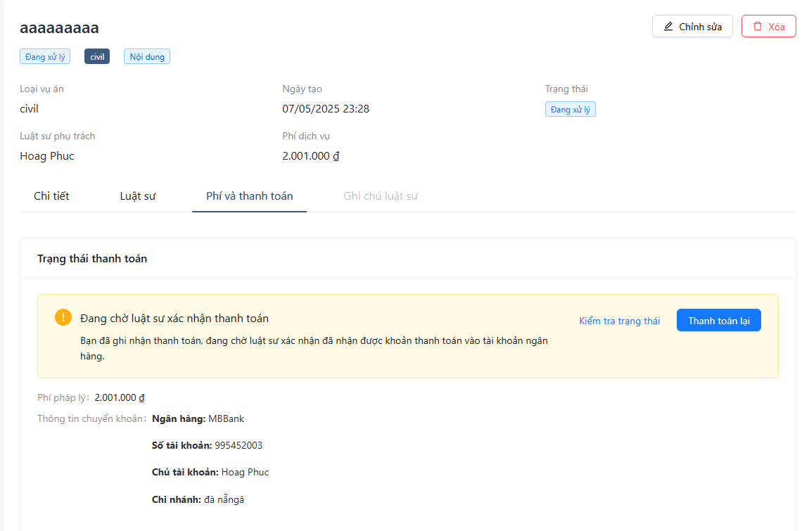
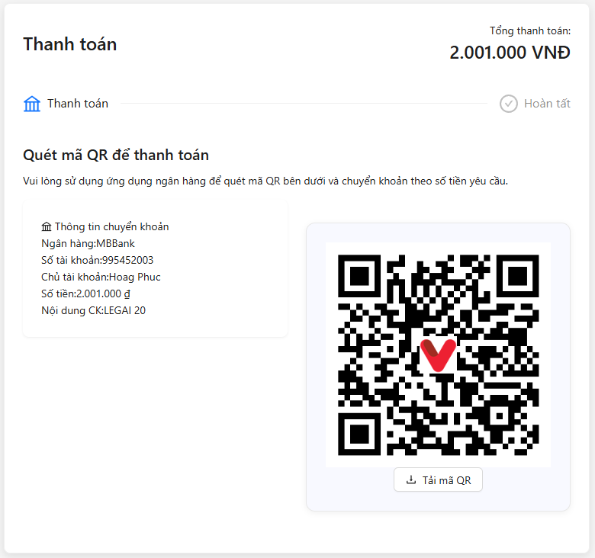

Test Case ID | Mô tả | Quy trình | Kết quả mong đợi | Kết quả thực tế | Kết quả |  |  |  |  |  | Chú thích
 |  |  |  |  | Vòng 1 |  |  | Vòng 2
 |  |  |  |  | Trạng thái | Ngày kiểm tra | Người kiểm tra | Trạng thái | Ngày kiểm tra | Người kiểm tra
GUI_SHOW thanh toán dịch vụ
GUI_TT01 | [aaaaaa] Heading |  | Text: Black Status: Enable | Text: Black Status: Enable | PASS | 2025-05-07 | Phúc
GUI_TT02 | [Chỉnh sửa] Button |  | Text: Black Backgrund:white Status: Enable | Text: Black Backgrund:white Status: Enable | PASS | 2025-05-08 | Phúc
GUI_TT03 | [Xóa] Button |  | Text:Red Backgrund:white Status: Enable | Text:Red Backgrund:white Status: Enable | PASS | 2025-05-09 | Phúc
GUI_TT04 | [Loại vụ án] Label |  | Text: Black Status: Enable | Text: Black Status: Enable | PASS | 2025-05-10 | Phúc
GUI_TT05 | [civil] Text |  | Text: Black Status: Enable | Text: Black Status: Enable | PASS | 2025-05-11 | Phúc
GUI_TT06 | [Ngày tạo] Label |  | Text: Black Status: Enable | Text: Black Status: Enable | PASS | 2025-05-12 | Phúc
GUI_TT07 | [07/05/2025 23:28] Text |  | Text: Black Status: Enable | Text: Black Status: Enable | PASS | 2025-05-13 | Phúc
GUI_TT08 | [Trạng thái] Label |  | Text: Black Status: Enable | Text: Black Status: Enable | PASS | 2025-05-14 | Phúc
GUI_TT09 | [Đang xử lý] Text |  | Text: Black Status: Enable | Text: Black Status: Enable | PASS | 2025-05-15 | Phúc
GUI_TT10 | [Luật sư phụ trách] Label |  | Text: Black Status: Enable | Text: Black Status: Enable | PASS | 2025-05-16 | Phúc
GUI_TT11 | [Hoang Phuc] Text |  | Text: Black Status: Enable | Text: Black Status: Enable | PASS | 2025-05-17 | Phúc
GUI_TT12 | [Phí dịch vụ] Label |  | Text: Black Status: Enable | Text: Black Status: Enable | PASS | 2025-05-18 | Phúc
GUI_TT13 | [2.001.000 đ] Text |  | Text: Black Status: Enable | Text: Black Status: Enable | PASS | 2025-05-19 | Phúc
GUI_TT14 | [Trạng thái thanh toán] Heading |  | Text: Black Status: Enable | Text: Black Status: Enable | PASS | 2025-05-20 | Phúc
GUI_TT15 | [Đang chờ luật sư xác nhận thanh toán] Alert/Text |  | Text: Black Background: yellow Status: Enable | Text: Black Background: yellow Status: Enable | PASS | 2025-05-21 | Phúc
GUI_TT16 | [Kiểm tra trạng thái] Button |  | Text:White Background: Blue Status: Enable | Text:White Background: Blue Status: Enable | PASS | 2025-05-22 | Phúc
GUI_TT17 | [Thanh toán lại] Button |  | Text: blue Background: White Status: Enable | Text: blue Background: White Status: Enable | PASS | 2025-05-23 | Phúc
GUI_TT18 | [Phí phụ lục: 2.001.000 đ] Text |  | Text: Black Status: Enable | Text: Black Status: Enable | PASS | 2025-05-24 | Phúc
GUI_TT19 | [Thông tin chuển khoản: Ngân hàng: MBBank] Text |  | Text: Black Status: Enable | Text: Black Status: Enable | PASS | 2025-05-25 | Phúc
GUI_TT20 | [Số tài khoản: 995452003] Text |  | Text: Black Status: Enable | Text: Black Status: Enable | PASS | 2025-05-26 | Phúc
GUI_TT21 | [Chủ tài khoản: Hoang Phuc] Text |  | Text: Black Status: Enable | Text: Black Status: Enable | PASS | 2025-05-27 | Phúc
GUI_TT22 | [Chi nhánh: đà nẵng] Text |  | Text: Black Status: Enable | Text: Black Status: Enable | PASS | 2025-05-28 | Phúc
FUNCTION_SHOW thanh toán dịch vụ
TC01 | Thanh toán khi luật sư chưa thêm ngân hàng | 1.Vào phí và thanh toán 2. Chọn thanh toán | Hiển thị thông báo "Luật sư chưa thêm ngân hàng" | Hiển thị thông báo "Luật sư chưa thêm ngân hàng" | PASS | 2025-05-07 | Phúc | PASS | 2025-05-09 | Phúc
TC02 | Thanh toán khi luật sư đã thêm ngân hàng | 1.Vào phí và thanh toán 2. Chọn thanh toán | Vào giao diện thanh toán | Vào giao diện thanh toán | PASS | 2025-05-07 | Phúc | PASS | 2025-05-09 | Phúc
TC03 | Luật sư xem chi tiết thanh toán đã được tạo | 1. Vào bảng điều khiển Luật sư 2. vào Giao dịch 3. vào Danh sách giao dịch 4. Nhấn vào con mắt ở hành động | Hiển thị thông tin chi tiết về giao dịch | Hiển thị thông tin chi tiết về giao dịch | PASS | 2025-05-07 | Phúc | PASS | 2025-05-09 | Phúc
TC04 | Luật sư xác nhận thanh toán | 1. Vào bảng điều khiển Luật sư 2. Vào Giao dịch 3. Vào Danh sách giao dịch 4. Nhấn vào tích vào V xanh ở hành động 5. Chọn Xác nhân | Hiển thị thông báo "Thanh toán thành công" | Hiển thị thông báo "Thanh toán thành công" | PASS | 2025-05-07 | Phúc | PASS | 2025-05-09 | Phúc
TC05 | Trạng thái giao dịch sau khi luật sư xác nhận thành công | Luật sư xác nhận thanh toán thành công | Trạng thái chuyển từ Đang chờ xác nhận thành Đã hoàn thành | Trạng thái chuyển từ Đang chờ xác nhận thành Đã hoàn thành | PASS | 2025-05-07 | Phúc | PASS | 2025-05-09 | Phúc
TC06 | Luật sư thêm mới tài khoản ngân hàng | 1.Chọn Giao dịch 2. Chọn Tài khoản ngân hàng 3. Thêm mới tài khoản ngân hàng 4. Chọn thêm mới tài khoản | Thêm mới tài khoản thành công và hiển thị thông báo"Thêm mới thành công" | Thêm mới tài khoản thành công và hiển thị thông báo"Thêm mới thành công" | PASS | 2025-05-07 | Phúc | PASS | 2025-05-09 | Phúc
TC07 | Luật sư chỉnh sửa thông tin ngân hàng | 1.Chọn Giao dịch 2. Chọn Tài khoản ngân hàng 3. Chọn chỉnh sửa ở tài khoản ngân hàng 4. Chọn Cập nhật tài khoản | Cập nhật thành công và hiển thị thông báo "Cập nhật thành công" | Cập nhật thành công và hiển thị thông báo "Cập nhật thành công" | PASS | 2025-05-07 | Phúc | PASS | 2025-05-09 | Phúc
TC08 | Luật sư xóa thông tin ngân hàng | 1.Chọn Giao dịch 2. Chọn Tài khoản ngân hàng 3. Chọn xóa ở tài khoản ngân hàng 4. Chọn xóa | Tài khoản cần xóa đã được xóa khỏi danh sách và hiển thị thông báo "Xóa thành công" | Tài khoản cần xóa đã được xóa khỏi danh sách và hiển thị thông báo "Xóa thành công" | PASS | 2025-05-07 | Phúc | PASS | 2025-05-09 | Phúc
TC09 | Luật sư chuyển đổi tài khoản ngân hàng mặc định | 1.Chọn Giao dịch 2. Chọn Tài khoản ngân hàng 3. Chọn chỉnh sửa ở tài khoản ngân hàng 4. Tích v vào ô đặt tài khoản làm mặc định 5. Chọn Cập nhật tài khoản | Ở giao diện Phí và thanh toán của người dùng được chuyển sang tài khoản mới vừa được đặt làm mặc định | Ở giao diện Phí và thanh toán của người dùng được chuyển sang tài khoản mới vừa được đặt làm mặc định | PASS | 2025-05-07 | Phúc | PASS | 2025-05-09 | Phúc

